About
Judul Program | : | Perencanaan Bentang Jembatan PC I Girder
Versi Program | : | V1.1.0
Update ke 0 | : | Juli 2021
Update ke 1 | : | Nopember 2022

Penyusun | : | Indra Kusuma Jati Raj Suweda
Email | : | indrakrajsuweda@gmail.com

Selalu cek versi terbaru dan juga program - program lainnya hanya di :

Web : Inpetra.ID

"Terima kasih sudah membeli program ini sebagai bentuk dukungan kepada salah satu visi Inpetra ID
mengembangkan program bantu yang berkualitas dan sesuai dengan kebutuhan kondisi di Indonesia"

Ada permintaan program? Hubungi kami di :
info@inpetra.id

Input (1)
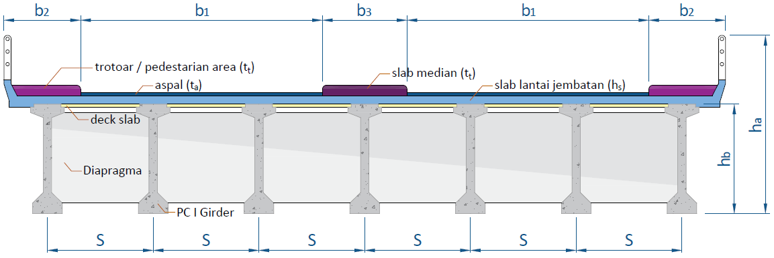
NO. | EXPLANATORY |  |  | FORMULA | VALUE | UNIT
A.1. | DATA DIMENSI JEMBATAN

 | Tebal slab lantai jembatan, |  |  | hs = | 0.25 | m
 | Tebal selimut untuk slab lantai jembatan, |  |  | ts = | 50.00 | mm
 | Tebal selimut untuk girder PC I, |  |  | tg = | 50.00 | mm
 | Tebal lapisan aspal + overlay, |  |  | ta = | 0.10 | m
 | Tebal genangan air hujan, |  |  | th = | 0.05 | m
 | Jarak antara balok PC I Girder, |  |  | s = | 1.850 | m
 | Lebar jalur lalu-lintas, |  |  | b1 = | 4.00 | m
 | Lebar trotoar, |  |  | b2 = | 1.50 | m
 | Lebar median (pemisah jalur), |  |  | b3 = | 0.00 | m
 | Jumlah diapragma, |  |  | n = | 9
 | Tebal diapragma, |  |  | wd = | 0.20 | m
 | Panjang bentang jembatan, |  |  | L = | 40.00 | m
 | Elevasi permukaan lapisan aspal dari permukaan tanah terdalam, |  |  | Z = | 14 | m

A.2. | DATA BAHAN STRUKTUR BETON
 | Data Bahan Struktur Precast
 | Kuat tekan beton, |  |  | fc' = | 50.00 | MPa
 | Koefisien muai panjang untuk beton, |  |  | α = | 1.1e-05 | /oC

 | Data Bahan Struktur Slab Lantai
 | Mutu beton pakai, |  |  | fc' = | 29.00 | MPa
 | Koefisien muai panjang untuk beton, |  |  | α = | 1.1e-05 | /oC

A.3. | DATA BAHAN & DIMENSI TULANGAN BAJA
 | Diameter tulangan pakai utama, |  |  | D = | 13 | mm
 | Diameter tulangan sengkang, |  |  | D = | 13 | mm
 | Tegangan leleh baja tulangan sirip (deform), |  |  | fy = | 400 | MPa
 | Tegangan leleh baja tulangan polos, |  |  | fy = | 240 | MPa

A.4. | DATA SPECIFIC GRAVITY
 | Berat jenis material beton PC I Girder, |  |  | Wc = | 24.00 | kN/m3
 | Berat jenis material beton bertulang, |  |  | Wc = | 24.00 | kN/m3
 | Berat jenis material beton tidak bertulang, |  |  | W'c = | 21.58 | kN/m3
 | Berat jenis material aspal, |  |  | Wa = | 22.00 | kN/m3
 | Berat jenis material air, |  |  | Ww = | 9.80 | kN/m3
 | Berat jenis material baja, |  |  | Ws = | 78.50 | kN/m3

A.5. | BAJA PRATEGANG
 | DATA STRANDS CABLE - STANDAR VSL
 | Jenis strands | : | Uncoated 7 wire super strands ASTM A-416 grade 270
 | Tegangan leleh strand, |  |  | fpy = | 1580 | MPa
 | Kuat tarik strand, |  |  | fpu = | 1860 | MPa | 84.95%
 | Diameter nominal strands, |  |  |  | 12.7 | mm
 | Luas tampang nominal satu strands, |  |  | Ast = | 98.7 | mm2
 |  |  |  |  |  |  |  |  |  |  | dalam kiri |  | dalam kanan
-16.667 | -50.000 | 0.00 | 32.86 | 0.00 | 12.38 | 0.00 | -8.10 | 0.00 | -28.57 | -15.238 | -36.667 | 15.238 | 38.952
-16.667 | -38.095 |  |  |  |  |  |  |  |  | -4.762 | -26.190 | 4.762 | 34.762
-15.238 | -36.667 |  |  |  |  |  |  |  |  | -4.762 | 34.762 | 4.762 | -26.190
-15.238 | 38.952 |  |  |  |  |  |  |  |  | -15.238 | 38.952 | 15.238 | -36.667
-19.048 | 40.476
-19.048 | 46.667
-15.238 | 46.667
-15.238 | 50.000
15.238 | 50.000
15.238 | 46.667
19.048 | 46.667
19.048 | 40.476
15.238 | 38.952
15.238 | -36.667
16.667 | -38.095
16.667 | -50.000
-16.667 | -50.000
 | PC I Girder |  | Tendon A |  | Tendon B |  | Tendon C |  | Tendon D
-16.667 | -50.000 | 0.00 | -30.48 | 0.00 | -42.38 | 9.52 | -42.38 | -9.52 | -42.38
-16.667 | -38.095
-4.762 | -26.190
-4.762 | 34.762
-19.048 | 40.476
-19.048 | 46.667
-15.238 | 46.667
-15.238 | 50.000
15.238 | 50.000
15.238 | 46.667
19.048 | 46.667
19.048 | 40.476
4.762 | 34.762
4.762 | -26.190
16.667 | -38.095
16.667 | -50.000
-16.667 | -50.000
 | Beban putus minimal satu strands, |  |  | Pbs = | 183.582 | kN
 | Modulus elastis strands, |  |  | Es = | 193000 | MPa
 | Komponen struktur prategang, |  |  | Dengan Lekatan (Bounded)

A.6. | DATA BALOK PC I GIRDER
 | PC I Girder
-16.667 | -50.000
-16.667 | -38.095
-4.762 | -26.190
-4.762 | 34.762
-19.048 | 40.476
-19.048 | 46.667
-15.238 | 46.667
-15.238 | 50.000
15.238 | 50.000
15.238 | 46.667
19.048 | 46.667
19.048 | 40.476
4.762 | 34.762
4.762 | -26.190
16.667 | -38.095
16.667 | -50.000
-16.667 | -50.000
 |  |  | dalam kiri |  | dalam kanan
-16.667 | -50.000 | -15.238 | -36.667 | 15.238 | 38.952
-16.667 | -38.095 | -4.762 | -26.190 | 4.762 | 34.762
-15.238 | -36.667 | -4.762 | 34.762 | 4.762 | -26.190
-15.238 | 38.952 | -15.238 | 38.952 | 15.238 | -36.667
-19.048 | 40.476
-19.048 | 46.667
-15.238 | 46.667
-15.238 | 50.000
15.238 | 50.000
15.238 | 46.667
19.048 | 46.667
19.048 | 40.476
15.238 | 38.952
15.238 | -36.667
16.667 | -38.095
16.667 | -50.000
-16.667 | -50.000
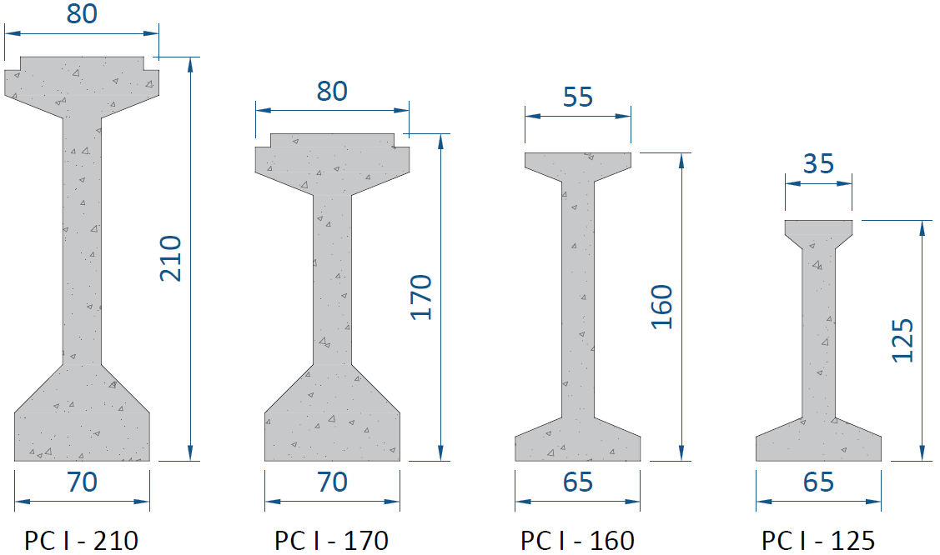

 | Tipe balok prestress, |  |  | PC I H-210 |  |  |  | 210 | A.10. | Jumlah strand pakai per tendon,
 | Jumlah tendon pakai, |  |  | n = | 4 | tendon |  |  |  | Tendon ke | Unit Tendon | Jumlah Strands | Maksimum Strands | Lebar Angkur |  | Diameter Selubung (mm)
 | Jarak titik berat tendon terhadap alas balok, |  |  | z0 = | 0.2 | m |  |  |  |  |  |  |  | Stressing | Dead End
 | Jarak dari alas balok ke as tendon ke-1 (tengah), |  |  | a = | 0.16 | m |  |  |  | 1 | 5-12 | 11 | 12 | 215 | 300 | 72
 | Jarak dari alas balok ke as tendon ke-1 (tepi), |  |  | a' = | 0.45 | m |  |  |  | 2 | 5-19 | 19 | 19 | 265 | 375 | 87
 |  |  |  |  |  |  |  |  |  | 3 | 5-19 | 19 | 19 | 265 | 375 | 87
 |  |  |  |  |  |  |  |  |  | 4 | 5-19 | 19 | 19 | 265 | 375 | 87
A.7. | DATA MOMEN HASIL PROGRAM BANTU |  |  |  |  |  |  |  |  | Total Strands |  | 68
 | Momen akibat kombinasi Ekstrim, |  |  | MEQ = | 6956.158 | kN.m
 | Momen akibat kombinasi Layan 1, |  |  | Mlayan 1 = | 6795.574 | kN.m
 | Momen akibat kombinasi Layan 3, |  |  | Mlayan 3 = | 6336.782 | kN.m |  |  |  | Jumlah strands perlu |  | 68 | Strands

 | Momen envelope kombinasi Kuat & Ekstrim (PB), |  |  | MU = | 10242.530 | kN.m
 |  |  |  |  |  |  |  |  |  | Stressing Anchorage VSL Type EC
A.8. | DATA KONDISI PEMBEBANAN ANGIN PADA LOKASI JEMBATAN |  |  |  |  |  |  |  |  |  | A | B | C | D | E | F | G
 | Kecepatan angin gesekan, |  |  | Vo = | 19.3 | km/jam |  |  |  | 5-4 | 135 | 60 | 85 | 100 | 58 | 39 | 95
 | Kecepatan angin pada elevasi 10,00 meter dari permukaan tanah, |  |  | V10 = | 126 | km/jam |  |  |  | 5-7 | 165 | 60 | 110 | 100 | 85 | 54 | 125
 | Kecepatan angin pada elevasi 1,00 meter dari permukaan jembatan, |  |  | VB = | 90 | km/jam |  |  |  | 5-12 | 215 | 60 | 150 | 160 | 120 | 72 | 150
 | Panjang gesekan di hulu jembatan, |  |  | Zo = | 2500 | mm |  |  |  | 5-19 | 265 | 70 | 180 | 210 | 145 | 87 | 200
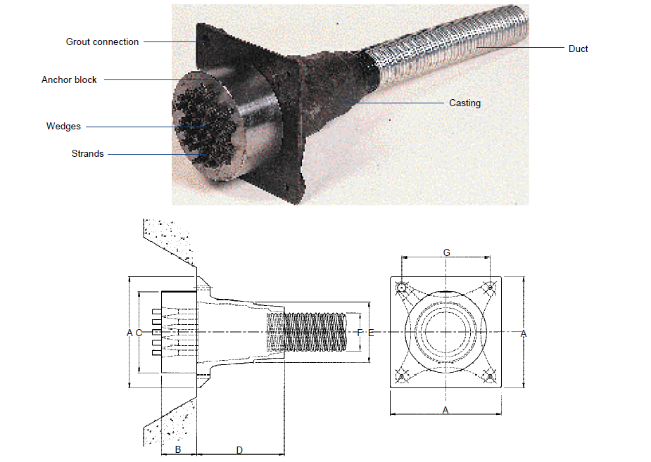
 | Nilai tekanan angin dasar, |  |  | PB = | 0.0024 | N/mm2

A.9. | INPUT NILAI PERCEPATAN PUNCAK DAN RESPON SPEKTRA
 | Percepatan puncak di batuan dasar untuk probabilitas 7% selama 75 tahun, |  |  | PGA = | 0.300 | g
 | Respon spektra percepatan 0,2 detik di batuan dasar untuk probabilitas terlampaui 7% dalam 75 tahun, |  |  | Ss = | 0.600 | g
 | Respon spektra percepatan 1 detik di batuan dasar untuk probabilitas terlampaui 7% dalam 75 tahun |  |  | S1 = | 0.250 | g

 |  |  |  |  |  |  |  |  |  | Dead End Anchorage VSL Type H
 |  |  |  |  |  |  |  |  |  |  | A | B | C | D
 |  |  |  |  |  |  |  |  |  | 5-4 | 125 | 125 | 600 | -
 |  |  |  |  |  |  |  |  |  | 5-7 | 175 | 150 | 600 | -
 |  |  |  |  |  |  |  |  |  | 5-12 | 300 | 250 | 1000 | 150
 |  |  |  |  |  |  |  |  |  | 5-19 | 375 | 300 | 1000 | 150
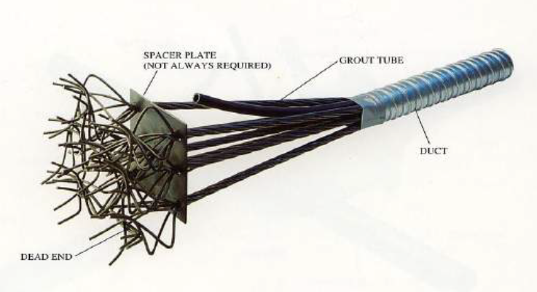

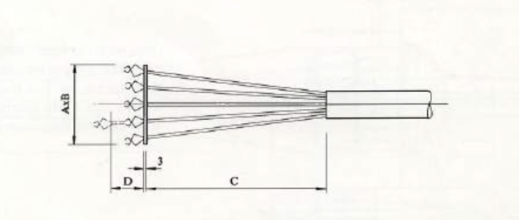

Input (2) & Process (1)
NO. | EXPLANATORY | FORMULA | VALUE | UNIT
C.1. | BEBAN MATI KOMPONEN STRUKTURAL JEMBATAN (MS)
C.1.1. | BEBAN MATI AKIBAT PC I GIRDER JEMBATAN
 | Panjang bentang jembatan, | L = | 40.00 | m
 | Luas penampang balok prategang, | A = | 0.752 | m2
 | Berat jenis material beton PC I Girder, | Wc = | 24.00 | kN/m3
 | Beban mati akibat PC I Girder, | QMS = A * Wc = | 18.06 | kN/m
 | Momen akibat slab lantai jembatan, | MMS-1 = 1/8 * QMS * L2 = | 3611.04 | kN.m

C.1.2. | BEBAN MATI AKIBAT SLAB LANTAI JEMBATAN
 | Tebal slab lantai jembatan, | hs = | 0.25 | m
 | Lebar efektif slab lantai jembatan, | s = | 1.85 | m
 | Berat jenis material beton bertulang, | Wc = | 24.00 | kN/m3
 | Beban mati akibat slab lantai jembatan, | QMS = hs * Beff * Wc = | 11.10 | kN/m
 | Momen akibat slab lantai jembatan, | MMS-2 = 1/8 * QMS * L2 = | 2220.00 | kN.m |  |  |  |  |  | 0,5 * Csm / R ≥ 0,1

C.1.3. | BEBAN MATI AKIBAT DIAPRAGMA PC I GIRDER
 | Jumlah diapragma rencana, | n = | 9
 | Jarak diapragma dari tengah bentang, | X5 = | 20.00 | m
 |  | X4 = | 15.00 | m
 |  | X3 = | 10.00 | m
 |  | X2 = | 5.00 | m
 |  | X1 = | 0.00 | m

 | Ukuran diafragma, | Tebal = | 0.200 | m
 |  | Tinggi = | 1.650 | m
 |  | Lebar = | 1.850 | m
 | Berat 1 buah diafragma, | W = Wc * Tebal * Tinggi * Lebar = | 14.65 | kN
 | Momen akibat diapragma PC I Girder, | MMS-3 = | 586.08 | kN.m

C.2. | BEBAN PRATEGANG PADA PC I GIRDER
 | Gaya prategang akhir setelah kehilangan tegangan, | Peff = | 7579.413 | kN
 | Eksentrisitas tendon ditengah bentang, | e = | 0.812 | m
 | Eksentrisitas tendon ditepi bentang, | e' = | 0.000 | m
 | Ketinggian parabola tendon prategang, | h = |e|+|e'|= | 0.812 | m
 | Beban merata akibat tendon prategang, | Qp = 8 * Peff * h / L2 = | 30.771 | kN/m
 | Momen akibat tendon prategang, | MP = 1/8 * Qp * L2 = | 6154.108 | kN.m

C.3. | BEBAN MATI PERKERASAAN DAN UTILITAS JEMBATAN (MA)
C.3.1. | BEBAN MATI TAMBAHAN AKIBAT LAPISAN ASPAL + OVERLAY
 | Tebal lapisan aspal + overlay, | ta = | 0.10 | m
 | Berat aspaL, | Wa = | 22.00 | kN/m3
 | Beban mati tambahan akibat perkerasan aspal, | Qa = ta * beff * Wa = | 4.07 | kN/m2
 | Momen akibat lapisan aspal + overlay, | MMA-1 = 1/8 * Qa * L2 = | 814.00 | kN.m

C.3.2. | BEBAN MATI TAMBAHAN AKIBAT GENANGAN AIR HUJAN
 | Tebal genangan air hujan, | th = | 0.05 | m
 | Berat jenis air, | Ww = | 9.80 | kN/m3
 | Beban mati tambahan akibat genangan air hujan, | Qh = th * beff * Ww = | 0.91 | kN/m2
 | Momen akibat lapisan aspal + overlay, | MMA-2 = 1/8 * Qh * L2 = | 181.30 | kN.m

C.4. | BEBAN LAJUR PADA STRUKTUR JEMBATAN
 | BEBAN LAJUR AKIBAT LAJUR D
 | Panjang bentang jembatan, | L = | 40.00 | m
 | Nilai beban terbagi rata, | BTR = 9 * (0,5 +15/L) = | 7.875 | kN/m2
 | Nilai beban garis, | BGT = | 49 | kN/m
 | Faktor pembesaran dinamis untuk pembebanan lajur garis,
 | Panjang bentang ≤ 50 m : | FBD = | 40%
 | Panjang bentang 50 < L ≤ 90 : | FBD = | -
 | Panjang bentang > 90 : | FBD = | -
 |  | FBDpakai = | 40%
 | Nilai beban garis, | ( 1 + FBD ) * BGT = | 68.6 | kN/m
 | Momen akibat beban lajur D,
 |  | MTD = ( 1/8 * BTR * L + 1/4 * (1 + FBD) * BGT ) * s * L = | 4182.85 | kN.m

 | BEBAN LAJUR AKIBAT LAJUR T
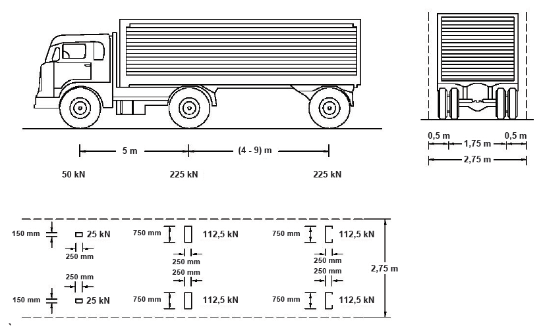

 | Berat truk total, | TT = | 500 | kN
 | Faktor pembesaran dinamis untuk pembebanan lajur garis, | FBD = | 30%
 | Momen akibat beban lajur D, | MTT = | 2875.42 | kN.m

 | BEBAN LAJUR AKIBAT REM
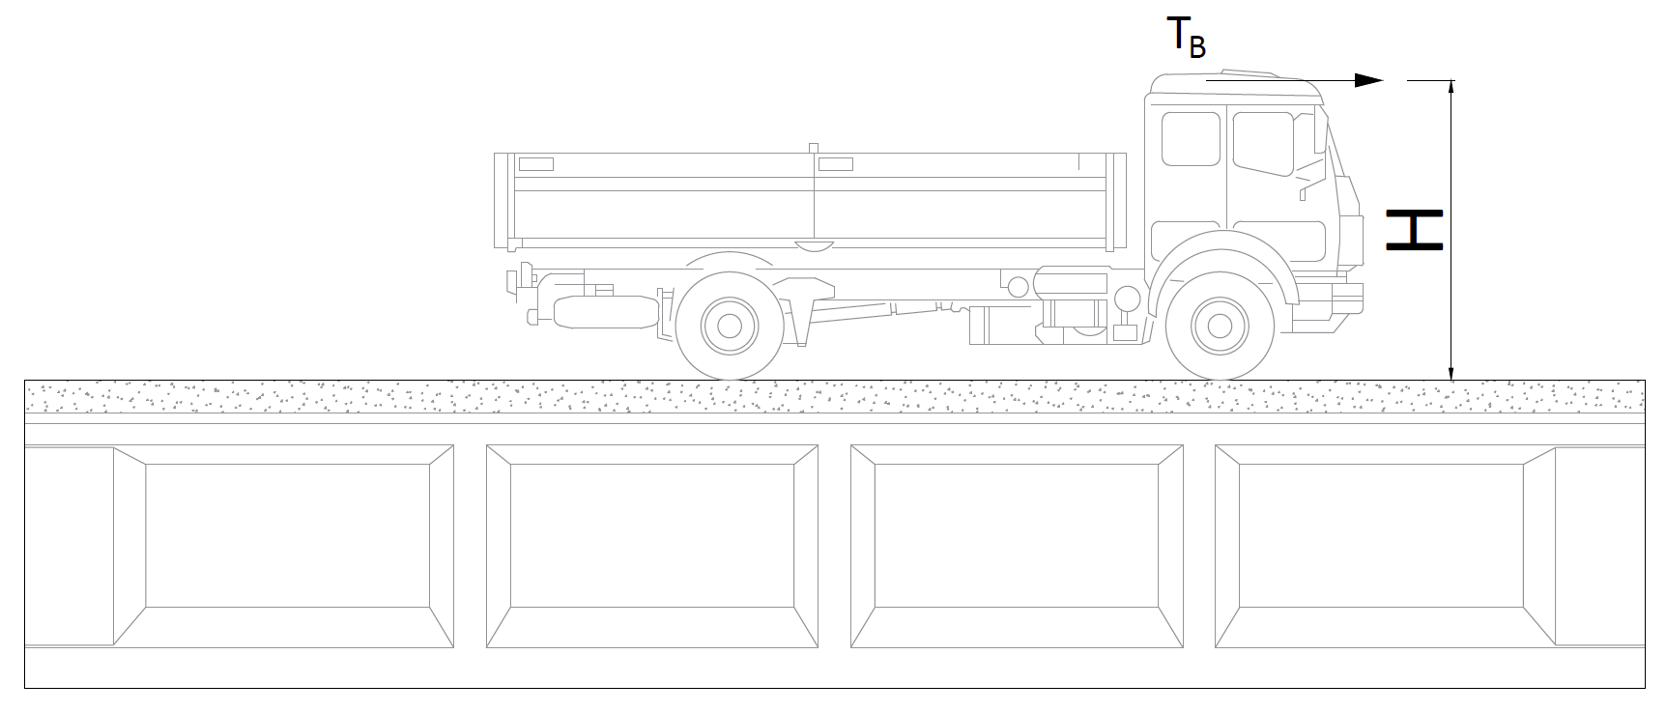

 | Tinggi posisi beban rem bekerja, | H = | 1.8 | m
 | 25% dari berat gandar truk desain, | TB1 = 0,25 * TT = | 125.00 | kN
 | 5% dari berat truk + BTR, | TB2 = 5% * ( TT + BTR * L * b ) = | 283.52 | kN
 | Beban rem yang berpengaruh, | TB = | 283.52 | kN
 | Lebar total jembatan, | b = | 11.00 | m
 | Jarak antara balok PC I Girder, | s = | 1.85 | m
 | Jumlah balok PC I Girder, | n = | 6.00
 | Beban Rem, | TB / n = | 47.253 | kN
 | Lengan terhadap titik berat, | y = | 2.870 | m
 | Beban momen akibat rem, | M = TB * y = | 135.62 | kN.m
 | Momen maksimum akibat beban Rem, | MTB = 0,5 * M = | 67.81 | kN.m

C.5. | BEBAN ANGIN PADA KENDARAAN & STRUKTUR JEMBATAN
 | BEBAN ANGIN PADA KENDARAAN
 | Asumsi ketinggian beban angin bekerja, | YW = | 1.8 | m
 | Jarak antar garda ban, | x = | 1.75 | m
 | Beban merata akibat terpaan pada kendaraan, | TEW = | 1.46 | kN/m
 | Beban girder akibat angin pada kendaraan, | QEW = 0,5 * Yw / x * TEW = | 0.751 | kN/m
 | Momen akibat beban angin pada kendaraan, | MEWL = 1/8 * QEWL *L2 = | 150.171 | kN.m

 | BEBAN ANGIN PADA STRUKTUR
 | Tinggi struktur (Girder, Plat Lantai, Railing Trotoar) | H = | 2.10 | m
 | Jarak antara balok prategang, | s = | 1.850 | m
 | Letak titik berat penampang komposit dari bawah, | Yb = | 1.38 | m
 | Kecepatan angin gesekan, | Vo = | 19.3 | km/jam
 | Kecepatan angin pada elevasi 10,00 meter dari permukaan tanah, | V10 = | 126 | km/jam
 | Kecepatan angin pada elevasi 1,00 meter dari permukaan jembatan, | VB = | 90 | km/jam
 | Elevasi permukaan struktur dari permukaan tanah, | Z = | 14 | m
 | Panjang gesekan di hulu jembatan, | Zo = | 2500 | mm
 | Kecepatan angin rencana, | VDZ = 2,5 * Vo * ( V10 / VB ) * Ln ( Z / Zo ) = | 116.373 | km/jam
 | Nilai tekanan angin dasar, | PB = | 0.0024 | N/mm2
 | Nilai tekanan angin pada struktur, | PD = PB * (VDZ / VB )2 = | 0.0040126365 | N/mm2
 | Beban angin pada struktur, | EWS = PD * H = | 8.427 | kN/m
 | Momen akibat beban angin pada girder, | MEWS = 1/8 * (EWS/s) *L2 = | 910.977 | kN.m

C.6. | BEBAN GEMPA VERTIKAL PADA GIRDER
 | Lebar efektif pelat lantai, | Beff = | 1.310 | m
 | Modulus elastisitas beton, | Ec = 4700 * √(fc') = | 33234.019 | MPa
 | Momen inesia penampang komposit terhadap titik berat pada sumbu x, | Ixc = | 0.751 | m4
 | Panjang bentang jembatan, | L = | 40.00 | m
 | Kekakuan struktur terhadap gaya horizontal, | Kp(h) = 48 * Ec * Ixc / L3 = | 18729.14 | kN/m
 | Kekakuan struktur terhadap gaya vertikal, | Kp(v) = 384 / 5 * Ec * Ixc / L3 = | 29966.62 | kN/m
 | Berat beban mati dan mati tambahan struktur girder, | WD = | 1511.31 | kN
...
NO. | EXPLANATORY | FORMULA | VALUE | UNIT
 | Momen akibat beban angin pada kendaraan, | MEWL = | 150.171 | kN.m |  | 3.000 | 1780.75 | 276.20 | -1707.76
 | Momen akibat beban angin pada struktur, | MEWS = | 910.977 | kN.m |  | 4.000 | 2310.16 | 358.31 | -2215.48
 | Momen akibat beban gempa vertikal pada girder, | MEQ = | 1534.406 | kN.m |  | 5.000 | 2807.49 | 435.44 | -2692.42
 |  |  |  |  |  | 6.000 | 3272.73 | 507.60 | -3138.59
 | Momen akibat kombinasi Layan 1, |  |  |  |  | 7.000 | 3705.89 | 574.79 | -3554.00
 |  | MLAYAN 1 = MS - MP + MA + MTD / MTT + MTB + MEWL + 0,3 * MWS = | 5932.438 | kN.m |  | 8.000 | 4106.96 | 636.99 | -3938.63
 | Momen akibat kombinasi Layan 3, | MLAYAN 3 = MS - MP + MA + 0,8 * (MTD / MTT + MTB) = | 4658.841 | kN.m |  | 9.000 | 4475.94 | 694.22 | -4292.49
 |  |  |  |  |  | 10.000 | 4812.84 | 746.48 | -4615.58
 |  |  |  |  |  | 11.000 | 5117.65 | 793.75 | -4907.90
 |  |  |  |  |  | 12.000 | 5390.38 | 836.05 | -5169.45
GAYA DALAM BIDANG MOMEN
 | LAYAN 1 | KUAT 1 | KUAT 2 | KUAT 3 | KUAT 4 | KUAT 5 | ENVE KUAT
0.000 | 0.00 | 0.00 | 0.00 | 0.00 | 0.00 | 0.00 | 0.00
1.000 | 535.86 | 1036.06 | 896.37 | 637.47 | 1007.45 | 487.80 | 1036.06
2.000 | 1047.59 | 2025.01 | 1751.44 | 1242.25 | 1963.24 | 950.58 | 2025.01
3.000 | 1535.17 | 2966.83 | 2565.23 | 1814.34 | 2867.37 | 1388.34 | 2966.83
4.000 | 1998.62 | 3861.54 | 3337.72 | 2353.74 | 3719.83 | 1801.10 | 3861.54
5.000 | 2437.93 | 4709.13 | 4068.93 | 2860.45 | 4520.62 | 2188.83 | 4709.13
6.000 | 2853.09 | 5509.61 | 4758.84 | 3334.47 | 5269.76 | 2551.55 | 5509.61
7.000 | 3244.12 | 6262.96 | 5407.47 | 3775.80 | 5967.22 | 2889.26 | 6262.96
8.000 | 3611.01 | 6969.20 | 6014.80 | 4184.43 | 6613.03 | 3201.95 | 6969.20
9.000 | 3953.76 | 7628.32 | 6580.85 | 4560.38 | 7207.17 | 3489.62 | 7628.32
10.000 | 4272.37 | 8240.33 | 7105.60 | 4903.63 | 7749.64 | 3752.28 | 8240.33
11.000 | 4566.84 | 8805.22 | 7589.07 | 5214.20 | 8240.45 | 3989.93 | 8805.22
12.000 | 4837.18 | 9322.98 | 8031.24 | 5492.07 | 8679.60 | 4202.56 | 9322.98
13.000 | 5083.37 | 9793.64 | 8432.13 | 5737.25 | 9067.08 | 4390.17 | 9793.64
14.000 | 5305.43 | 10217.17 | 8791.72 | 5949.74 | 9402.90 | 4552.77 | 10217.17
15.000 | 5503.34 | 10593.59 | 9110.03 | 6129.54 | 9687.05 | 4690.35 | 10593.59
16.000 | 5677.12 | 10922.89 | 9387.04 | 6276.65 | 9919.54 | 4802.92 | 10922.89
17.000 | 5826.75 | 11205.07 | 9622.77 | 6391.07 | 10100.37 | 4890.47 | 11205.07
18.000 | 5952.25 | 11440.13 | 9817.21 | 6472.80 | 10229.53 | 4953.01 | 11440.13
19.000 | 6053.61 | 11628.08 | 9970.35 | 6521.83 | 10307.02 | 4990.53 | 11628.08
20.000 | 6130.83 | 11768.91 | 10082.21 | 6538.18 | 10332.86 | 5003.04 | 11768.91
 |  |  |  |  |  | 13.000 | 5631.02 | 873.38 | -5400.23
 |  |  |  |  |  | 14.000 | 5839.58 | 905.72 | -5600.24
 |  |  |  |  |  | 15.000 | 6016.05 | 933.09 | -5769.48
 |  |  |  |  |  | 16.000 | 6160.44 | 955.49 | -5907.94
 |  |  |  |  |  | 17.000 | 6272.73 | 972.91 | -6015.64
 |  |  |  |  |  | 18.000 | 6352.95 | 985.35 | -6092.57
 |  |  |  |  |  | 19.000 | 6401.08 | 992.81 | -6138.72
 |  |  |  |  |  | 20.000 | 6417.12 | 995.30 | -6154.11

 |  |  |  |  | C.9. | GAYA DALAM BIDANG GESER
 |  |  |  |  |  |  | MS | MA | MPR
 |  |  |  |  |  |  | 32.09 | 4.98 | -30.77
 |  |  |  |  |  | 0.000 | 641.71 | 99.53 | -615.41
 |  |  |  |  |  | 1.000 | 609.63 | 94.55 | -584.64
GAYA DALAM BIDANG GESER
 | LAYAN 1 | KUAT 1 | KUAT 2 | KUAT 3 | KUAT 4 | KUAT 5 | ENVE KUAT
0.000 | 484.48 | 945.40 | 828.17 | 653.82 | 1033.29 | 879.83 | 1033.29
1.000 | 460.34 | 898.28 | 786.88 | 621.13 | 981.62 | 835.84 | 981.62
2.000 | 436.20 | 851.17 | 745.59 | 588.44 | 929.96 | 791.85 | 929.96
3.000 | 412.06 | 804.05 | 704.30 | 555.75 | 878.29 | 747.86 | 878.29
4.000 | 387.92 | 756.93 | 663.01 | 523.05 | 826.63 | 703.87 | 826.63
5.000 | 363.78 | 709.81 | 621.72 | 490.36 | 774.96 | 659.87 | 774.96
6.000 | 339.64 | 662.70 | 580.43 | 457.67 | 723.30 | 615.88 | 723.30
7.000 | 315.50 | 615.58 | 539.14 | 424.98 | 671.64 | 571.89 | 671.64
8.000 | 291.36 | 568.46 | 497.85 | 392.29 | 619.97 | 527.90 | 619.97
9.000 | 267.23 | 521.34 | 456.56 | 359.60 | 568.31 | 483.91 | 568.31
10.000 | 243.09 | 474.23 | 415.27 | 326.91 | 516.64 | 439.92 | 516.64
11.000 | 218.95 | 427.11 | 373.98 | 294.22 | 464.98 | 395.92 | 464.98
12.000 | 194.81 | 379.99 | 332.69 | 261.53 | 413.31 | 351.93 | 413.31
13.000 | 170.67 | 332.87 | 291.40 | 228.84 | 361.65 | 307.94 | 361.65
14.000 | 146.53 | 285.76 | 250.11 | 196.15 | 309.99 | 263.95 | 309.99
15.000 | 122.39 | 238.64 | 208.82 | 163.45 | 258.32 | 219.96 | 258.32
16.000 | 98.25 | 191.52 | 167.53 | 130.76 | 206.66 | 175.97 | 206.66
17.000 | 74.11 | 144.40 | 126.24 | 98.07 | 154.99 | 131.97 | 154.99
18.000 | 49.97 | 97.29 | 84.95 | 65.38 | 103.33 | 87.98 | 103.33
19.000 | 25.83 | 50.17 | 43.66 | 32.69 | 51.66 | 43.99 | 51.66
20.000 | 1.70 | 3.05 | 2.37 | 0.00 | 0.00 | 0.00 | 3.05
 |  |  |  |  |  | 2.000 | 577.54 | 89.58 | -553.87
 |  |  |  |  |  | 3.000 | 545.46 | 84.60 | -523.10
 |  |  |  |  |  | 4.000 | 513.37 | 79.62 | -492.33
 |  |  |  |  |  | 5.000 | 481.28 | 74.65 | -461.56
 |  |  |  |  |  | 6.000 | 449.20 | 69.67 | -430.79
 |  |  |  |  |  | 7.000 | 417.11 | 64.69 | -400.02
 |  |  |  |  |  | 8.000 | 385.03 | 59.72 | -369.25
 |  |  |  |  |  | 9.000 | 352.94 | 54.74 | -338.48
 |  |  |  |  |  | 10.000 | 320.86 | 49.77 | -307.71
 |  |  |  |  |  | 11.000 | 288.77 | 44.79 | -276.93
 |  |  |  |  |  | 12.000 | 256.68 | 39.81 | -246.16
 |  |  |  |  |  | 13.000 | 224.60 | 34.84 | -215.39
 |  |  |  |  |  | 14.000 | 192.51 | 29.86 | -184.62
 |  |  |  |  |  | 15.000 | 160.43 | 24.88 | -153.85
 |  |  |  |  |  | 16.000 | 128.34 | 19.91 | -123.08
 |  |  |  |  |  | 17.000 | 96.26 | 14.93 | -92.31
 |  |  |  |  |  | 18.000 | 64.17 | 9.95 | -61.54
 |  |  |  |  |  | 19.000 | 32.09 | 4.98 | -30.77
 |  |  |  |  |  | 20.000 | 0.00 | 0.00 | 0.00

Process (2)
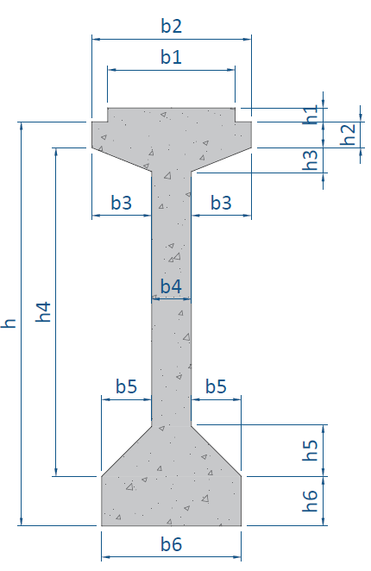
NO. | EXPLANATORY |  |  |  |  | FORMULA | VALUE | UNIT
D.1. | DIMENSI BALOK PRESTRESS
 |  |  |  | Kode | Lebar | Kode | Tebal
 |  |  |  |  | (m) |  | (m)
 |  |  |  | b1 | 0.640 | h1 | 0.070
 |  |  |  | b2 | 0.800 | h2 | 0.130
 |  |  |  | b3 | 0.300 | h3 | 0.120
 |  |  |  | b4 | 0.200 | h4 | 1.650
 |  |  |  | b5 | 0.250 | h5 | 0.250
 |  |  |  | b6 | 0.700 | h6 | 0.250
 |  |  |  |  |  | h | 2.100

D.2. | LEBAR EFEKTIF SLAB LANTAI BETON
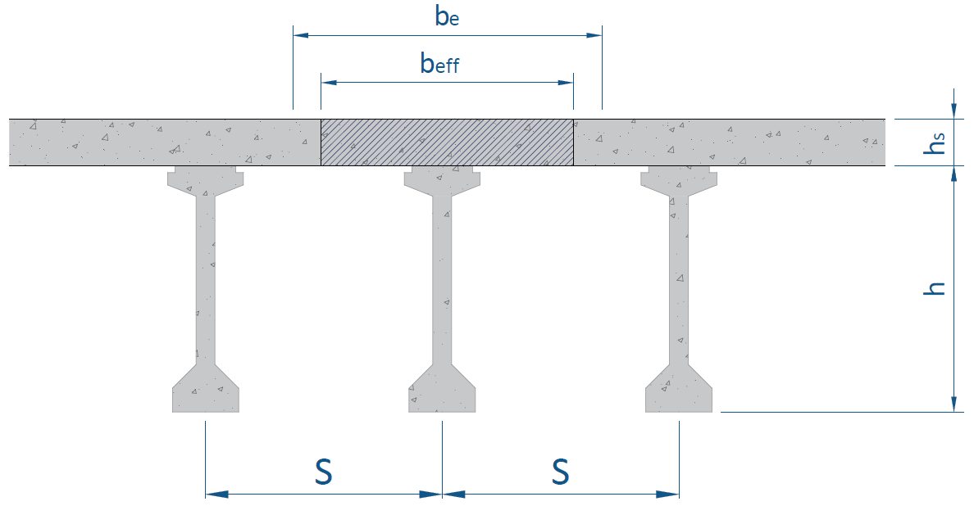

 | Syarat nilai lebar efektif slab lantai beton,
 | Syarat 1 : |  |  |  |  | Be = L / 4 = | 10.00 | m
 | Syarat 2 : |  |  |  |  | Be = s = | 1.85 | m
 | Syarat 3 : |  |  |  |  | Be = 12 * hs = | 3.00 | m
 | Nilai lebar efektif slab lantai beton, |  |  |  |  | Be = | 1.85 | m
 | Modulus elastik plat beton, |  |  |  |  | Ec-plat = | 25310.27 | MPa
 | Modulus elastik balok beton prategang, |  |  |  |  | Ec-balok = 0,043 *(wc)1,5 * √ fc' (balok) = | 35749.53 | MPa
 | Nilai perbandingan modulus elastik plat dan balok, |  |  |  |  | n = Ec-plat / Ec-balok = | 0.708
 | Lebar pengganti beton plat lantai jembatan, |  |  |  |  | Beff = n * Be = | 1.310 | m

D.3. | SECTION PROPERTIES BALOK PRATEGANG
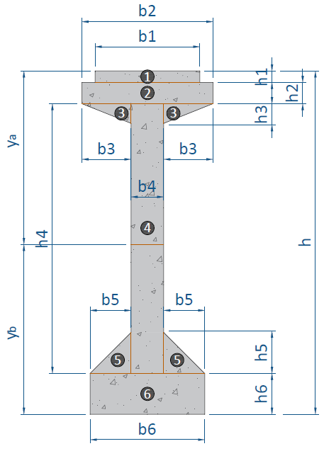

 | Dimensi |  | Luas Tampang | Jarak thd alas | Statis Momen | Inersia Momen | Inersia Momen
 | Lebar | Tinggi
 | b | h | A | y | A * y | A * y2 | Io
 | (m) | (m) | (m2) | (m) | (m3) | (m4) | (m4)
 | 0.64 | 0.07 | 0.0448 | 2.0650 | 0.0925 | 0.1910 | 1.82933e-05
 | 0.80 | 0.13 | 0.1040 | 1.9650 | 0.2044 | 0.4016 | 0.0001464667
 | 0.30 | 0.12 | 0.0360 | 1.8600 | 0.0670 | 0.1245 | 2.88e-05
 | 0.20 | 1.65 | 0.3300 | 1.0750 | 0.3548 | 0.3814 | 0.07486875
 | 0.25 | 0.25 | 0.0625 | 0.3333 | 0.0208 | 0.0069 | 0.0002170139
 | 0.70 | 0.25 | 0.1750 | 0.1250 | 0.0219 | 0.0027 | 0.0009114583
...
NO. | EXPLANATORY |  |  |  |  | FORMULA | VALUE | UNIT
 | Tinggi total balok prategang, |  |  |  |  | h = | 2.100 | m
 | Luas penampang balok prategang, |  |  |  |  | A = | 0.752 | m2
 | Letak titik berat, |  |  |  |  | yb = Ʃ ( A * y ) / ƩA = | 1.012 | m
 |  |  |  |  |  | ya = h - yb = | 1.088 | m
 | Momen inersia terhadap titik berat balok, |  |  |  |  | Ix = Ʃ Io - Ʃ ( An * (yb - yn)2 ) = | 0.414 | m4
 | Tahanan momen sisi atas, |  |  |  |  | Wa = Ix / ya = | 0.380 | m3
 | Tahanan momen sisi bawah, |  |  |  |  | Wb = Ix / yb = | 0.409 | m3

D.4. | SECTION PROPERTIES BALOK KOMPOSIT (PRATEGANG + PLAT LANTAI)
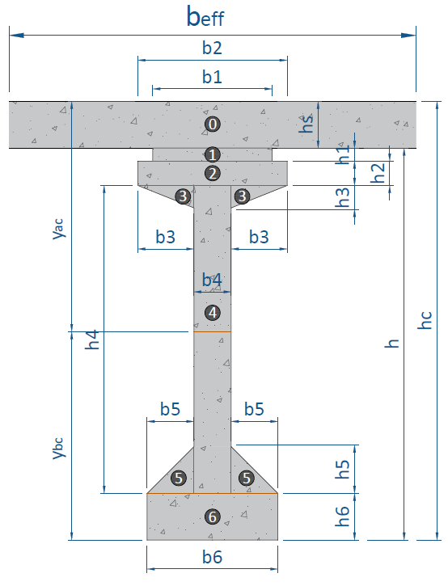

 | Dimensi |  | Luas Tampang | Jarak thd alas | Statis Momen | Inersia Momen | Inersia Momen
 | Lebar | Tinggi
 | b | h | A | y | A * y | A * y2 | Ico
 | (m) | (m) | (m2) | (m) | (m3) | (m4) | (m4)
 | 1.310 | 0.25 | 0.3274 | 2.2250 | 0.7286 | 1.6211 | 0.0017054424
 | 0.64 | 0.07 | 0.0448 | 2.0650 | 0.0925 | 0.1910 | 1.82933e-05
 | 0.80 | 0.13 | 0.1040 | 1.9650 | 0.2044 | 0.4016 | 0.0001464667
 | 0.30 | 0.12 | 0.0360 | 1.8600 | 0.0670 | 0.1245 | 2.88e-05
 | 0.20 | 1.65 | 0.3300 | 1.0750 | 0.3548 | 0.3814 | 0.07486875
 | 0.25 | 0.25 | 0.0625 | 0.3333 | 0.0208 | 0.0069 | 0.0002170139
...
NO. | EXPLANATORY |  |  |  |  | FORMULA | VALUE | UNIT
 | Luas penampang balok composit, |  |  |  |  | Ac = | 1.080 | m2
 | Letak titik berat, |  |  |  |  | ybc = Ʃ ( Ac * y ) / ƩAc = | 1.380 | m
 |  |  |  |  |  | yac = hc - ybc = | 0.970 | m
 | Momen inesia terhadap titik berat, |  |  |  |  | Ixc = Ibc - Ʃ ( Anc * ( ybc - yn )2 ) = | 0.751 | m4
 | Tahanan momen sisi atas plat, |  |  |  |  | Wac = Ixc / yac = | 0.775 | m3
 | Tahanan momen sisi atas balok, |  |  |  |  | W'ac = Ixc / ( yac - hs ) = | 1.043 | m3
 | Tahanan momen sisi bawah balok, |  |  |  |  | Wbc = Ixc / ybc = | 0.545 | m3

D.5. | GAYA PRATEGANG KONDISI AWAL (SAAT TRANSFER)
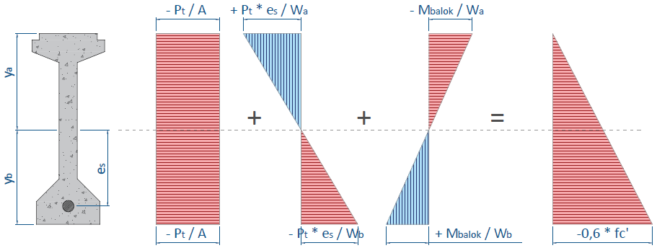

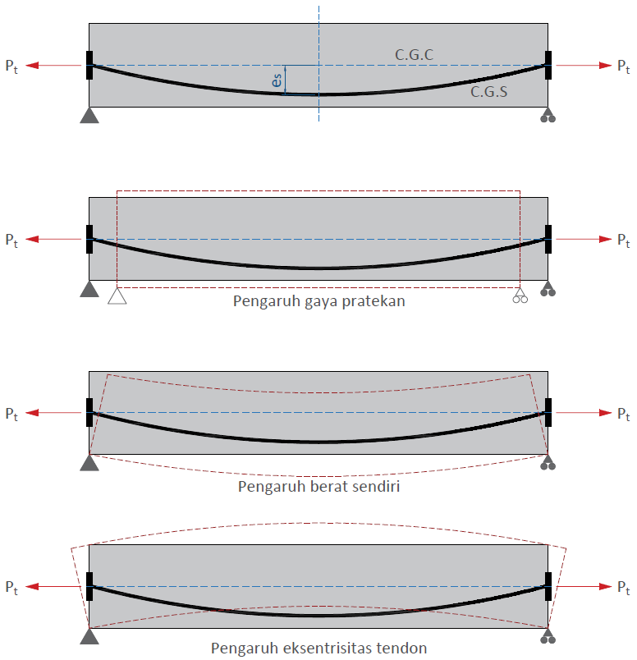
 | *Kondisi ideal

 | Momen akibat berat sendiri balok, |  |  |  |  | Mbalok = | 3611.04 | kN.m
 | Kuat tekan beton balok prategang, |  |  |  |  | fc' = | 50000.00 | kPa
 | Kuat tekan beton pada kondisi awal (saat transfer), |  |  |  |  | fci = 0,80 * fc' = | 40000.00 | kPa
 | Luas penampang balok prategang, |  |  |  |  | A = | 0.7523 | m2
 | Letak titik berat, |  |  |  |  | yb = | 1.012 | m
 | Tahanan momen sisi atas, |  |  |  |  | Wa = | 0.3805 | m3
 | Tahanan momen sisi bawah, |  |  |  |  | Wb = | 0.4091 | m3
 | Jarak titik berat tendon terhadap alas balok, |  |  |  |  | z0 = | 0.2 | m
 | Eksentrisitas tendon, |  |  |  |  | es = yb - z0 = | 0.812 | m
...
NO. | EXPLANATORY |  |  |  |  | FORMULA | VALUE | UNIT
 |  | 79.35% | < | 80% |  | → | [ OK ]

 | Kontrol eksentristas tendon di tengah bentang,
 | Syarat :
 | etop | < | es | < | ebtm
 | -0.108 | < | 0.812 | < | 0.871 | → | [ OK ]

 | Gaya prategang akhir setelah kehilangan tegangan ( loss of prestress ), |  |  |  |  | Peff = 70% * Pj = | 6933.88 | kN

D
D.7. | PEMBESIAN BALOK PRATEGANG
 | Diameter tulangan arah memanjang, |  |  |  |  |  | 13 | mm
 | Syarat rasio tulangan minimum, |  |  |  |  | ρmin = 1/4 * √(fc')/(fy) = | 0.0044
 |  |  |  |  |  | ρmin = 1,4 / fy = | 0.0035
 |  |  |  |  |  | ρmin = | 0.0040
 | rasio tulangan pakai, |  |  |  |  | ρ = | 0.0044
 | luas tulangan arah memanjang per bar, |  |  |  |  | As = 1/4 * π * D2 = | 132.73 | mm2
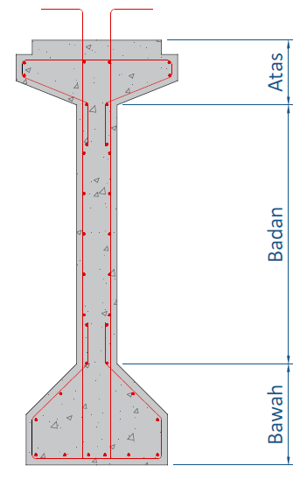

 | Luas tampang bagian bawah, |  |  |  |  | Abawah = | 287500.00 | mm2
 | Luas tulangan bagian bawah, |  |  |  |  | As bawah = ρ * Abawah = | 1270.58 | mm2
 | Jumlah tulangan perlu : |  |  |  |  | nbawah = As bawah / ( π / 4 * D2 ) = | 10 | bh

 | Luas tampang bagian atas , |  |  |  |  | Aatas = | 208800.00 | mm2
 | Luas tulangan bagian atas, |  |  |  |  | As atas = ρ * Aatas = | 922.77 | mm2
 | Jumlah tulangan perlu : |  |  |  |  | natas = As atas / ( π / 4 * D2 ) = | 8 | bh

 | Luas tampang bagian badan, |  |  |  |  | Abadan = | 256000.00 | mm2
 | Luas tulangan bagian badan, |  |  |  |  | As badan = ρ * Abadan = | 1131.37 | mm2
 | Jumlah tulangan perlu : |  |  |  |  | nbadan = As badan / ( π / 4 * D2 ) = | 10 | bh

D.8. | POSISI TENDON
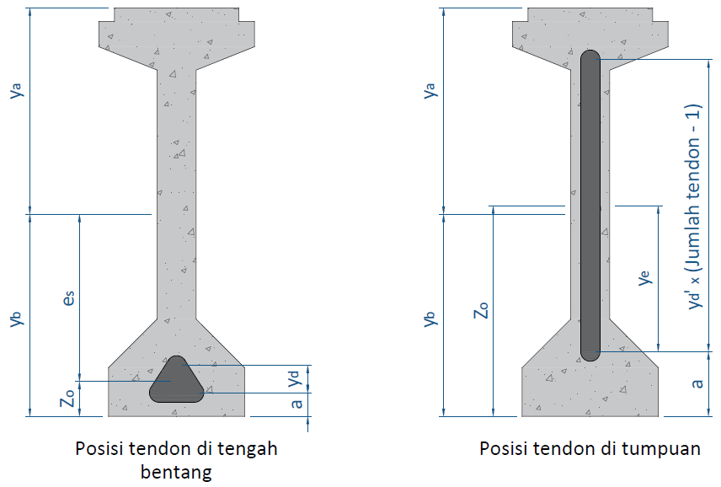

D.8.1. | POSISI TENDON DI TENGAH BENTANG
 | Perkiraan jarak dari alas balok ke as baris tendon ke-1, |  |  |  | a = | 0.16 | m
 | Jumlah tendon baris ke-1 : |  | nt1 = | 1 | tendon | ns1 = | 11 | Strands
 | Jumlah tendon baris ke-2 : |  | nt2 = | 3 | tendon | ns2 = | 57 | Strands
 |  |  | nt = | 4 | tendon | ns = | 68 | Strands

 | Eksentrisitas tendon di tengah bentang, |  |  |  |  | es = | 0.812 | m
 | Jarak titik berat tendon terhadap alas balok, |  |  |  |  | zo = yb - es = | 0.200 | m
 | Jarak vertikal antara as ke as tendon, |  |  |  |  | yd = ns * (zo - a) / ns1 = | 250 | mm
 | Diameter selubung tendon, |  |  |  |  | dt = | 87 | mm
...
 |  |  |  |  |  |  |  |  | D.8.3. | POSISI TENDON DI TUMPUAN BENTANG
 |  |  |  |  |  |  |  |  |  | Nomer Tendon | Posisi Tendon di Tumpuan | Zi' | Nomer Tendon | Posisi Tendon di Tengah Bentang | Zi | fi = Zi' - Zi
 |  |  |  |  |  |  |  |  |  |  | X = 0,00 | (m) |  | 20.00 | (m) | (m)
 |  |  |  |  |  |  |  |  |  | 1 | z1' = a' + 3 * yd' | 1.74 | 1 | z1 = a + yd | 0.41 | 1.33
 |  |  |  |  |  |  |  |  |  | 2 | z2' = a' + 2 * yd' | 1.31 | 2 | z2 = a | 0.16 | 1.15
 |  |  |  |  |  |  |  |  |  | 3 | z3' = a' + yd' | 0.88 | 3 | z3 = a | 0.16 | 0.72
 |  |  |  |  |  |  |  |  |  | 4 | z4' = a' | 0.45 | 4 | z4 = a | 0.16 | 0.29
 |  |  |  |  |  |  |  |  |  |  | dalam kiri |  | dalam kanan
-16.667 | -50.000 | 0.00 | 32.86 | 0.00 | 12.38 | 0.00 | -8.10 | 0.00 | -28.57 | -15.238 | -36.667 | 15.238 | 38.952
-16.667 | -38.095 |  |  |  |  |  |  |  |  | -4.762 | -26.190 | 4.762 | 34.762
-15.238 | -36.667 |  |  |  |  |  |  |  |  | -4.762 | 34.762 | 4.762 | -26.190
-15.238 | 38.952 |  |  |  |  |  |  |  |  | -15.238 | 38.952 | 15.238 | -36.667
-19.048 | 40.476
-19.048 | 46.667
-15.238 | 46.667
-15.238 | 50.000
15.238 | 50.000
15.238 | 46.667
19.048 | 46.667
19.048 | 40.476
15.238 | 38.952
15.238 | -36.667
16.667 | -38.095
16.667 | -50.000
-16.667 | -50.000
 | PC I Girder |  | Tendon A |  | Tendon B |  | Tendon C |  | Tendon D
-16.667 | -50.000 | 0.00 | -30.48 | 0.00 | -42.38 | 9.52 | -42.38 | -9.52 | -42.38
-16.667 | -38.095
-4.762 | -26.190
-4.762 | 34.762
-19.048 | 40.476
-19.048 | 46.667
-15.238 | 46.667
-15.238 | 50.000
15.238 | 50.000
15.238 | 46.667
19.048 | 46.667
19.048 | 40.476
4.762 | 34.762
4.762 | -26.190
16.667 | -38.095
16.667 | -50.000
-16.667 | -50.000

Process (3)
...
NO. | EXPLANATORY |  |  | FORMULA | VALUE | UNIT
 | Panjang bentang jembatan, |  |  | L = | 40.00 | m
 | Panjang fokus tengah bentang, |  |  | fo = es = | 0.81 | m
 | Letak titik berat dari serat bawah, |  |  | yb = | 1.012 | m
 | Panjang fokus masing-masing tendon, |  | Tendon 1 | f1 = | 1.33 | m
 |  |  | Tendon 2 | f2 = | 1.15 | m
 |  |  | Tendon 3 | f3 = | 0.72 | m | Jarak X | Momen | Trace | Posisi masing-masing cable
 |  |  | Tendon 4 | f4 = | 0.29 | m |  |  | Zo | Z1 | Z2 | Z3
 |  |  |  |  |  |  | (m) | (kN.m) | (m) | (m) | (m) | (m)
 | Posisi masing-masing cable : | zi = zi' - 4 * fi * X / L2 * (L - X) |  |  |  |  | 0.000 | 0 | 1.012 | 1.740 | 1.310 | 0.880
 |  |  |  |  |  |  | 1.000 | 352 | 0.933 | 1.610 | 1.198 | 0.810
Trace Masing-masing Cable
 | Tendon 1 | Tendon 2 | Tendon 3 | Tendon 4 | etop | ebtm | Lintasan Inti Tendon
0.000 | 1.740 | 1.310 | 0.880 | 0.450 | 1.556 | 0.506 | 1.012
1.000 | 1.610 | 1.198 | 0.810 | 0.422 | 1.513 | 0.470 | 0.933
2.000 | 1.487 | 1.092 | 0.743 | 0.395 | 1.473 | 0.437 | 0.858
3.000 | 1.371 | 0.991 | 0.680 | 0.370 | 1.435 | 0.405 | 0.787
4.000 | 1.261 | 0.896 | 0.621 | 0.346 | 1.399 | 0.375 | 0.720
5.000 | 1.158 | 0.807 | 0.565 | 0.323 | 1.365 | 0.346 | 0.657
6.000 | 1.062 | 0.724 | 0.513 | 0.302 | 1.334 | 0.320 | 0.598
7.000 | 0.972 | 0.646 | 0.464 | 0.283 | 1.304 | 0.295 | 0.543
8.000 | 0.889 | 0.574 | 0.419 | 0.264 | 1.277 | 0.272 | 0.492
9.000 | 0.812 | 0.508 | 0.378 | 0.248 | 1.252 | 0.251 | 0.446
10.000 | 0.742 | 0.447 | 0.340 | 0.232 | 1.229 | 0.232 | 0.403
11.000 | 0.679 | 0.393 | 0.306 | 0.219 | 1.208 | 0.215 | 0.364
12.000 | 0.623 | 0.344 | 0.275 | 0.206 | 1.190 | 0.200 | 0.330
13.000 | 0.573 | 0.301 | 0.248 | 0.196 | 1.173 | 0.186 | 0.299
14.000 | 0.530 | 0.264 | 0.225 | 0.186 | 1.159 | 0.174 | 0.273
15.000 | 0.493 | 0.232 | 0.205 | 0.178 | 1.147 | 0.164 | 0.251
16.000 | 0.463 | 0.206 | 0.189 | 0.172 | 1.137 | 0.156 | 0.232
17.000 | 0.440 | 0.186 | 0.176 | 0.167 | 1.130 | 0.149 | 0.218
18.000 | 0.423 | 0.171 | 0.167 | 0.163 | 1.124 | 0.145 | 0.208
19.000 | 0.413 | 0.163 | 0.162 | 0.161 | 1.121 | 0.142 | 0.202
20.000 | 0.410 | 0.160 | 0.160 | 0.160 | 1.120 | 0.141 | 0.200
 |  |  |  |  |  |  | 2.000 | 686 | 0.858 | 1.487 | 1.092 | 0.743
 |  |  |  |  |  |  | 3.000 | 1002 | 0.787 | 1.371 | 0.991 | 0.680
 |  |  |  |  |  |  | 4.000 | 1300 | 0.720 | 1.261 | 0.896 | 0.621
 |  |  |  |  |  |  | 5.000 | 1580 | 0.657 | 1.158 | 0.807 | 0.565
 |  |  |  |  |  |  | 6.000 | 1842 | 0.598 | 1.062 | 0.724 | 0.513
 |  |  |  |  |  |  | 7.000 | 2085 | 0.543 | 0.972 | 0.646 | 0.464
 |  |  |  |  |  |  | 8.000 | 2311 | 0.492 | 0.889 | 0.574 | 0.419
 |  |  |  |  |  |  | 9.000 | 2519 | 0.446 | 0.812 | 0.508 | 0.378
 |  |  |  |  |  |  | 10.000 | 2708 | 0.403 | 0.742 | 0.447 | 0.340
 |  |  |  |  |  |  | 11.000 | 2880 | 0.364 | 0.679 | 0.393 | 0.306
 |  |  |  |  |  |  | 12.000 | 3033 | 0.330 | 0.623 | 0.344 | 0.275
 |  |  |  |  |  |  | 13.000 | 3169 | 0.299 | 0.573 | 0.301 | 0.248
 |  |  |  |  |  |  | 14.000 | 3286 | 0.273 | 0.530 | 0.264 | 0.225
 |  |  |  |  |  |  | 15.000 | 3385 | 0.251 | 0.493 | 0.232 | 0.205
 |  |  |  |  |  |  | 16.000 | 3467 | 0.232 | 0.463 | 0.206 | 0.189
 |  |  |  |  |  |  | 17.000 | 3530 | 0.218 | 0.440 | 0.186 | 0.176
 |  |  |  |  |  |  | 18.000 | 3575 | 0.208 | 0.423 | 0.171 | 0.167
 |  |  |  |  |  |  | 19.000 | 3602 | 0.202 | 0.413 | 0.163 | 0.162
 |  |  |  |  |  |  | 20.000 | 3611 | 0.200 | 0.410 | 0.160 | 0.160

Input (3) & Process (4)
...
NO. | EXPLANATORY |  |  |  |  | FORMULA | VALUE | UNIT
 | Rt = | 1 | Jika fpi = | 50% | UTS
 | Rt = | 2 | Jika fpi > | 70% | UTS
 |  |  |  |  |  | Rt = | 2.000
 | Kehilangan gaya prategang akibat relaksasi baja, |  |  |  |  | RE = At * c * Rt * ( fpi - Δfpi ) = | 398.92 | kN

F.8. | KONTROL KEHILANGAN GAYA PRATEGANG
 | Kehilangan gaya prategang jangka panjang, |  |  |  |  | ΔP = CR + SH + RE = | 1322.353 | kN
 | Gaya efektif di tengah bentang balok, |  |  |  |  | Peff = Pi - ΔP = | 7579.413 | kN
 | Kehilangan gaya prategang total, |  |  |  |  | ( 1 - Peff / Pj ) * 100% = | 23.48%
 | Kontrol kehilangan gaya prategang total terhadap asumsi awal,
<
 | Syarat : |  | ( 1 - Peff / Pj ) * 100% |  | 30.00%
 |  |  | 23.48% | < | 30.00% | → | [ OK ]

 | Tegangan ijin tendon baja pasca tarik, |  |  |  |  | 0,70 * fpu = | 1302.000 | Mpa
 | Tegangan yang terjadi pada tendon baja pasca tarik, |  |  |  |  | fpe = Peff / At = | 1129.300 | MPa
 | Kontrol tengan yang terjadi pada tegangan ijin tendon baja pasca tarik,
 | Syarat : |  | fpe | < | 0,70 * fpu
 |  |  | 1129.300 | < | 1302.000 | → | [ OK ]

kN ( )
kN ( )
kN ( )
 | Gaya prategang saat jacking (jacking force), |  |  |  |  | Pj = | 9905.540 | 100.0% | 1
 | Gaya prategang setelah kehilangan gaya akibat gesekan angkur, |  |  |  |  | Po = | 9608.374 | 97.0% | 2
 | Gaya prategang setelah kehilangan gaya akibat gesekan kable, |  |  |  |  | Px = | 9416.813 | 95.1% | 3
kN ( )
 | Gaya prategang setelah kehilangan gaya akibat pengangkuran, |  |  |  |  | Pi = | 8901.766 | 89.9% | 4
kN ( )
 | Gaya prategang setelah kehilangan gaya jangka panjang, |  |  |  |  | Peff = | 7579.413 | 76.5% | 5
Grafik Kehilangan Gaya Prategang

Process (5)
NO. | EXPLANATORY | FORMULA | VALUE | UNIT
G.1. | TEGANGAN YANG TERJADI PADA PENAMPANG BALOK |  |  |  | G.8. | REKAPITULASI TEGANGAN YANG TERJADI PADA PENAMPANG
 | Kuat tekan beton pada saat transfer, | fci = 0,8 * fc' = | 40 | Mpa |  | Kondisi
 | Tegangan ijin beton saat jacking : |  |  |  |  | Posisi
 | Tegangan ijin tekan, | 0,6 * fci = | 24.000 | Mpa |  | ya = | 1.088
 | Tegangan ijin tarik, | 0,25 * √fci = | 1.581 | Mpa |  | yb = | 1.012
 | Tegangan ijin beton pada keadaan akhir :
 | Tegangan ijin tekan, | 0,45 * fc' = | 22.5 | Mpa |  | Kondisi
 | Tegangan ijin tarik, | 0,5 * √fc' = | 3.536 | Mpa |  | Posisi
 |  |  |  |  |  | ya = | 1.088
 | PC I Girder |  | P/A |  | P*es/W |  | M/W |  | Result |  | add(1) |  | add(2) |  | add(3) |  | add(4) |  | equal(1) |  | equal(2)
-16.667 | -50.000 | 90 | -50 | 170 | -50 | 260 | -50 | 360 | -50 | 135 | 0 | 130 | 5 | 215 | 0 | 210 | 5 | 295 | 2.5 | 295 | -2.5
-16.667 | -38.095 | 90 | 50 | 170 | 50 | 260 | 50 | 360 | 50 | 125 | 0 | 130 | -5 | 205 | 0 | 210 | -5 | 305 | 2.5 | 305 | -2.5
-4.762 | -26.190 | 76.832992568 | 50 | 191.13822734 | 50 | 250.50941054 | 50 | 358.48063045 | 50
-4.762 | 34.762 | 76.832992568 | -50 | 150.34019755 | -50 | 268.82680988 | -50 | 336 | -50
-19.048 | 40.476 | 90 | -50 | 170 | -50 | 260 | -50 | 360 | -50
-19.048 | 46.667
-15.238 | 46.667
-15.238 | 50.000
15.238 | 50.000
15.238 | 46.667
19.048 | 46.667
19.048 | 40.476
4.762 | 34.762
4.762 | -26.190
16.667 | -38.095
16.667 | -50.000
-16.667 | -50.000
G.2. | KEADAAN AWAL (SAAT TRANSFER) PADA TENGAH BENTANG |  |  |  |  | yb = | 1.012

 |  |  |  |  |  | Kondisi
 |  |  |  |  |  | Posisi
 |  |  |  |  |  | ya = | 1.088
 |  |  |  |  |  | yb = | 1.012

 |  |  |  |  |  | Kondisi
 |  |  |  |  |  | Posisi
 |  |  |  |  |  | ya = | 0.970
 | Kuat tekan beton pada kondisi awal (saat transfer), | fci = | 40 | MPa |  | ya' = | 0.720
 | Gaya prategang akibat jacking (jacking force), | Pj = | 9905.54 | kN |  | ya' = | 0.720
 | Momen akibat berat sendiri balok, | Mbalok = | 3611.040 | kN.m |  | yb = | 1.380
 | Luas penampang balok prategang (lapangan), | A = | 0.7523 | m2
 | Letak titik berat, | ya = | 1.088 | m
 |  | yb = | 1.012 | m
 | Tahanan momen sisi atas, | Wa = | 0.3805 | m3
 | Tahanan momen sisi bawah, | Wb = | 0.4091 | m3
 | Jarak titik berat tendon baja terhadap ttk berat tampang balok, | es = | 0.8120 | m
 | Tegangan di serat atas, | fca = - Pj / A + Pj * es / Wa - Mbalok / Wa = | -1.52 | MPa
 | Tegangan di serat bawah, | fcb = - Pj / A - Pj * es / Wb + Mbalok / Wb = | -24.00 | MPa

G.3. | KEADAAN AWAL (SAAT TRANSFER) PADA TUMPUAN
 |  |  |  |  |  |  |  |  |  |  | add(1) |  | add(2) |  | add(3) |  | add(4) |  | equal(1) |  | equal(2)
-16.667 | -50.000 | 90 | -50 | 170 | -50 | 260 | -50 | 360 | -50 | 135 | 0 | 130 | 5 | 215 | 0 | 210 | 5 | 295 | 2.5 | 295 | -2.5 | -15.238 | -36.667
-16.667 | -38.095 | 90 | 50 | 170 | 50 | 260 | 50 | 360 | 50 | 125 | 0 | 130 | -5 | 205 | 0 | 210 | -5 | 305 | 2.5 | 305 | -2.5 | -4.762 | -26.190
-15.238 | -36.667 | 76.832992568 | 50 | 169.14601562 | 50 | 260 | 50 | 345.97900818 | 50 |  |  |  |  |  |  |  |  |  |  |  |  | -4.762 | 34.762
-15.238 | 38.952 | 76.832992568 | -50 | 170.79425602 | -50 | 260 | -50 | 347.62724859 | -50 |  |  |  |  |  |  |  |  |  |  |  |  | -15.238 | 38.952
-19.048 | 40.476 | 90 | -50 | 170 | -50 | 260 | -50 | 360 | -50
-19.048 | 46.667
-15.238 | 46.667
-15.238 | 50.000
15.238 | 50.000
15.238 | 46.667
19.048 | 46.667
19.048 | 40.476
15.238 | 38.952
15.238 | -36.667
16.667 | -38.095
16.667 | -50.000
-16.667 | -50.000

 | Kuat tekan beton pada kondisi awal (saat transfer), | fci = | 40.00 | MPa
 | Gaya prategang akibat jacking (jacking force), | Pj = | 9905.54 | kN
 | Luas penampang balok prategang (tumpuan), | A = | 0.752 | m2
 | Letak titik berat, | ya = | 1.088 | m
 |  | yb = | 1.012 | m
 | Tahanan momen sisi atas, | Wa = | 0.380 | m3
 | Tahanan momen sisi bawah, | Wb = | 0.409 | m3
 | Jarak titik berat tendon baja terhadap ttk berat tampang balok, | es = | -0.033 | m
 | Tegangan di serat atas, | fca = - Pj / A + Pj * es / Wa = | -14.02 | MPa
 | Tegangan di serat bawah, | fcb = - Pj / A - Pj * es / Wb = | -12.37 | MPa

G.4. | KEADAAN SETELAH LOSS OF PRESTRESS PADA TENGAH BENTANG
 | PC I Girder |  |  |  |  |  |  |  |  |  | add(1) |  | add(2) |  | add(3) |  | add(4) |  | equal(1) |  | equal(2)
-16.667 | -50.000 | 90 | -50 | 170 | -50 | 260 | -50 | 360 | -50 | 135 | 0 | 130 | 5 | 215 | 0 | 210 | 5 | 295 | 2.5 | 295 | -2.5
-16.667 | -38.095 | 90 | 50 | 170 | 50 | 260 | 50 | 360 | 50 | 125 | 0 | 130 | -5 | 205 | 0 | 210 | -5 | 305 | 2.5 | 305 | -2.5
-4.762 | -26.190 | 79.925012794 | 50 | 186.17431836 | 50 | 250.50941054 | 50 | 356.60874169 | 50
-4.762 | 34.762 | 79.925012794 | -50 | 154.95692669 | -50 | 268.82680988 | -50 | 343.70874936 | -50
-19.048 | 40.476 | 90 | -50 | 170 | -50 | 260 | -50 | 360 | -50
-19.048 | 46.667
-15.238 | 46.667
-15.238 | 50.000
15.238 | 50.000
15.238 | 46.667
19.048 | 46.667
19.048 | 40.476
4.762 | 34.762
4.762 | -26.190
16.667 | -38.095
16.667 | -50.000
-16.667 | -50.000

 | Gaya prategang akibat jacking (jacking force), | Peff = | 7579.41 | kN
 | Momen akibat berat sendiri balok, | Mbalok = | 3611.04 | kN.m
 | Luas penampang balok prategang (lapangan), | A = | 0.7523 | m2
 | Letak titik berat, | ya = | 1.0880 | m
 |  | yb = | 1.0120 | m
 | Tahanan momen sisi atas, | Wa = | 0.3805 | m3
 | Tahanan momen sisi bawah, | Wb = | 0.4091 | m3
 | Jarak titik berat tendon baja terhadap ttk berat tampang balok, | es = | 0.8120 | m
 | Tegangan di serat atas, | fca = - Peff / A + Peff * es / Wa - Mbalok / Wa = | -3.39 | MPa
 | Tegangan di serat bawah, | fcb = - Peff / A - Peff * es / Wb + Mbalok / Wb = | -16.29 | MPa

G.5. | KEADAAN SETELAH LOSS OF PRESTRESS PADA TUMPUAN
 | PC I Girder |  |  |  |  |  |  |  |  |  | add(1) |  | add(2) |  | add(3) |  | add(4) |  | equal(1) |  | equal(2) |  | B'
-16.667 | -50.000 | 90 | -50 | 170 | -50 | 260 | -50 | 360 | -50 | 135 | 0 | 130 | 5 | 215 | 0 | 210 | 5 | 295 | 2.5 | 295 | -2.5 | -15.238 | -36.667
-16.667 | -38.095 | 90 | 50 | 170 | 50 | 260 | 50 | 360 | 50 | 125 | 0 | 130 | -5 | 205 | 0 | 210 | -5 | 305 | 2.5 | 305 | -2.5 | -4.762 | -26.190
-15.238 | -36.667 | 79.925012794 | 50 | 169.34655754 | 50 | 260 | 50 | 349.27157033 | 50 |  |  |  |  |  |  |  |  |  |  |  |  | -4.762 | 34.762
-15.238 | 38.952 | 79.925012794 | -50 | 170.60774016 | -50 | 260 | -50 | 350.53275296 | -50 |  |  |  |  |  |  |  |  |  |  |  |  | -15.238 | 38.952
-19.048 | 40.476 | 90 | -50 | 170 | -50 | 260 | -50 | 360 | -50
-19.048 | 46.667
-15.238 | 46.667
-15.238 | 50.000
15.238 | 50.000
15.238 | 46.667
19.048 | 46.667
19.048 | 40.476
15.238 | 38.952
15.238 | -36.667
16.667 | -38.095
16.667 | -50.000
-16.667 | -50.000

 | Gaya prategang akibat jacking (jacking force), | Peff = | 7579.41 | kN
 | Luas penampang balok prategang (lapangan), | A = | 0.7523 | m2
 | Letak titik berat, | ya = | 1.0880 | m
 |  | yb = | 1.0120 | m
 | Tahanan momen sisi atas, | Wa = | 0.3805 | m3
 | Tahanan momen sisi bawah, | Wb = | 0.4091 | m3
 | Jarak titik berat tendon baja terhadap ttk berat tampang balok, | es = | -0.0328 | m
 | Tegangan di serat atas, | fca = - Peff / A + Peff * es / Wa = | -10.73 | MPa
 | Tegangan di serat bawah, | fcb = - Peff / A - Peff * es / Wb = | -9.47 | MPa

G.6. | KEADAAN SETELAH PLAT LANTAI SELESAI DICOR (BETON MUDA)
 | PC I Girder |  |  |  |  |  |  |  |  |  | add(1) |  | add(2) |  | add(3) |  | add(4) |  | equal(1) |  | equal(2)
-16.667 | -50.000 | 90 | -50 | 170 | -50 | 260 | -50 | 360 | -50 | 135 | 0 | 130 | 5 | 215 | 0 | 210 | 5 | 295 | 2.5 | 295 | -2.5
-16.667 | -38.095 | 90 | 50 | 170 | 50 | 260 | 50 | 360 | 50 | 125 | 0 | 130 | -5 | 205 | 0 | 210 | -5 | 305 | 2.5 | 305 | -2.5
-4.762 | -26.190 | 79.925012794 | 50 | 186.17431836 | 50 | 243.13442902 | 50 | 349.23376017 | 50
-4.762 | 34.762 | 79.925012794 | -50 | 154.95692669 | -50 | 275.68597916 | -50 | 350.56791864 | -50
-19.048 | 40.476 | 90 | -50 | 170 | -50 | 260 | -50 | 360 | -50
-19.048 | 46.667
-15.238 | 46.667
-15.238 | 50.000
15.238 | 50.000
15.238 | 46.667
19.048 | 46.667
19.048 | 40.476
4.762 | 34.762
4.762 | -26.190
16.667 | -38.095
16.667 | -50.000
-16.667 | -50.000

 | Gaya prategang akibat jacking (jacking force), | Peff = | 7579.41 | kN
 | Momen akibat berat sendiri balok, | Mbalok = | 3611.04 | kN.m
 | Momen akibat plat lantai dan diapragma, | Mplat+D = | 2806.08 | kN.m
 | Luas penampang balok prategang (lapangan), | A = | 0.7523 | m2
 | Letak titik berat, | ya = | 1.0880 | m
 |  | yb = | 1.0120 | m
 | Tahanan momen sisi atas, | Wa = | 0.3805 | m3
 | Tahanan momen sisi bawah, | Wb = | 0.4091 | m3
 | Jarak titik berat tendon baja terhadap ttk berat tampang balok, | es = | 0.8120 | m
 | Tegangan di serat atas, | fca = - Peff / A + Peff * es / Wa - Mbalok+plat+D / Wa = | -10.77 | MPa
 | Tegangan di serat bawah, | fcb = - Peff / A - Peff * es / Wb + Mbalok+plat+D / Wb = | -9.43 | MPa

G.7. | KEADAAN SETELAH PLAT DAN BALOK MENJADI KOMPOSIT PADA TENGAH BENTANG
 | PC I Girder |  |  |  |  |  |  |  |  |  |  |  | H' |  | I |  | Q
-16.667 | -50.000 | 115 | -50 |  | 1 |  | 1 | 205 | -50.000 | 295 | -50.000 | -50.000 | 50.000 | 15.238 | 50.000 | -50.000 | 61.905 | 415 | -50.000 | 160 | 0 | 155 | 5
-16.667 | -38.095 | 115 | 50 |  |  |  |  | 205 | 61.905 | 295 | 61.905 | -15.238 | 50.000 | 50.000 | 50.000 | 50.000 | 61.905 | 415 | 61.905 | 150 | 0 | 155 | -5
-4.762 | -26.190 | 95 | 50 |  |  |  |  | 203.30985294 | 61.905 | 289.31758735 | 61.905 |  |  |  |  |  |  | 409.7803085 | 61.905
-4.762 | 34.762 | 97.478411212 | -50 |  |  |  |  | 203.74537772 | 50.000 | 290.78185729 | 50.000 |  |  |  |  |  |  | 411.12534235 | 50.000
-19.048 | 40.476 | 115 | -50 |  |  |  |  | 203.22790721 | 50.000 | 289.0420791 | 50.000 |  |  |  |  |  |  | 387.26998631 | 50.000
-19.048 | 46.667 |  |  |  |  |  |  | 208.39523036 | -50.000 | 306.41504214 | -50.000 |  |  |  |  |  |  | 412.28868371 | -50.000
-15.238 | 46.667 |  |  |  |  |  |  | 205 | -50.000 | 295 | -50.000 |  |  |  |  |  |  | 415 | -50.000
-15.238 | 50.000
15.238 | 50.000
15.238 | 46.667
19.048 | 46.667
19.048 | 40.476
4.762 | 34.762
4.762 | -26.190
16.667 | -38.095
16.667 | -50.000
-16.667 | -50.000

 | Gaya prategang akibat jacking (jacking force), | Peff = | 7579.41 | kN
 | Momen akibat berat sendiri balok, | Mbalok = | 3611.04 | kN.m
 | Momen akibat plat lantai, | Mplat+D = | 2806.08 | kN.m
 | Momen akibat beban mati tambahan, | MMA = | 995.30 | kN.m
 | Momen akibat beban lajur, | MLL = | 4182.85 | kN.m
 | Nilai perbandingan modulus elastik plat dan balok, | n = | 0.71
 | Luas penampang balok prategang (lapangan), | A = | 0.7523 | m2
 | Luas penampang balok komposit, | Ac = | 1.080 | m2
 | Letak titik berat balok komposit, | yac = | 0.970 | m
 |  | ybc = | 1.380 | m
...

Process (7)
...
 | Untuk : fc' ≤ 30 MPa, |  |  |  |  | β1 = | -
 | Untuk : fc' ≥ 55 MPa, |  |  |  |  | β1 = | -
 | Faktor bentuk distribusi tegangan beton, |  |  |  | → | β1 = | 0.693

 | Panjang bentang balok prategang |  |  |  |  | L = | 40.00 | m
 | Gaya prestress efektif (setelah loss of prestress) |  |  |  |  | Peff = | 7579.413 | kN
 | Tegangan efektif baja prestress |  |  |  |  | feff = Peff / Aps = | 1129.300 | MPa
 | Luas penampang balok prategang komposit |  |  |  |  | Ac = | 1.080 | m2
 | Rasio luas penampang baja prestress |  |  |  |  | ρp = Aps / Ac = | 0.006

I.2. | NILAI REGANGAN BAJA PRESTRESS
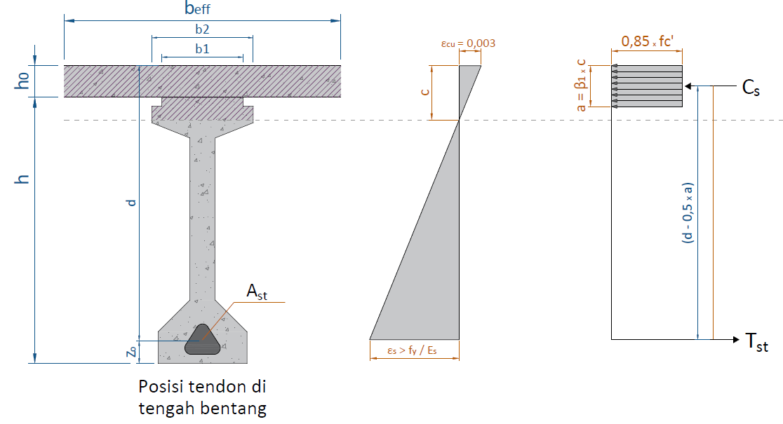

 | b1 = | 0.64 | b5 = | 0.25
 | b2 = | 0.80 | b6 = | 0.70
 | b3 = | 0.30 | Beff = | 1.31
 | b4 = | 0.20

 | h1 = | 0.07 | h5 = | 0.25
 | h2 = | 0.13 | h6 = | 0.25
 | h3 = | 0.12 | h = | 2.10
 | h4 = | 1.65 | ho = | 0.25 |  | *Satuan dalam m
...
I.3. | NILAI KAPASITAS MOMEN ULTIMIT BALOK PRESTRESS
 | Gaya dalam kondisi tekan pada beton, |  |  |  |  | Cc = | 10192.15 | kN
 | Gaya tarik pada baja prestress |  |  |  |  | Ts = | 10192.15 | kN
 | Kapasitas momen ultimit balok prestress |  |  |  |  | φ * Mn = Cc * (d - β1 * c/2) = | 20980.052 | kN.m
 | Momen ultimit berdasarkan kombinasi Kuat & Ekstrim, |  |  |  |  | Mu = | 11768.909 | kN.m
 | Kontrol nilai momen ultimit terhadap kapasitas momen balok prestress,
 | Syarat : | Mu | < | ɸ * Mn
 |  | 11768.909 | < | 20980.052 |  | → | [ OK ]

>
 | Syarat tegangan untuk baja prategang :
 |  | εps |  | fpy / Es
 |  | 0.0214 | > | 0.0082 |  | → | [ OK ]

Input (4) & Process (8)
...
 |  | Sv (mm) |  | Vs | Vn1 | Vn2 | φ * Vn | φ * Vn / Vcr ≥ 1,0
 | 14.000 | - | 200 | 1904.65 | 3371.134 | 2899.461 | 2174.596 | 7.015 | [ OK ]
 | 15.000 | - | 200 | 1927.10 | 3390.847 | 2884.137 | 2163.103 | 8.374 | [ OK ]
 | 16.000 | - | 200 | 1945.48 | 3404.185 | 2868.809 | 2151.607 | 10.411 | [ OK ]
 | 17.000 | - | 200 | 1959.77 | 3411.149 | 2853.476 | 2140.107 | 13.808 | [ OK ]
 | 18.000 | - | 200 | 1969.97 | 3411.737 | 2838.139 | 2128.604 | 20.600 | [ OK ]
 | 19.000 | - | 200 | 1976.10 | 3405.951 | 2822.798 | 2117.098 | 40.978 | [ OK ]
 | 20.000 | - | 200 | 1978.14 | 3393.791 | 2807.452 | 2105.589 | 690.013 | [ OK ]

J.3. | REKAPITULASI PERBANDINGAN GESER KRITIS TERHADAP GESER NOMINAL
Perbandingan Geser Kritis terhadap Geser Nominal
 | Vucr | φ * Vn
0.000 | 1033.29 | 1359.209
1.000 | 981.62 | 1900.990
2.000 | 929.96 | 1977.944
3.000 | 878.29 | 2050.115
4.000 | 826.63 | 2117.503
5.000 | 774.96 | 2180.108
6.000 | 723.30 | 2237.930
7.000 | 671.64 | 2254.934
8.000 | 619.97 | 2243.470
9.000 | 568.31 | 2232.001
10.000 | 516.64 | 2220.528
11.000 | 464.98 | 2209.051
12.000 | 413.31 | 2197.570
13.000 | 361.65 | 2186.085
14.000 | 309.99 | 2174.596
15.000 | 258.32 | 2163.103
16.000 | 206.66 | 2151.607
17.000 | 154.99 | 2140.107
18.000 | 103.33 | 2128.604
19.000 | 51.66 | 2117.098
20.000 | 3.05 | 2105.589

Output
A. | Output Dimensi Girder PC I
 | PC I Girder
-16.667 | -50.000
-16.667 | -38.095
-4.762 | -26.190
-4.762 | 34.762
-19.048 | 40.476
-19.048 | 46.667
-15.238 | 46.667
-15.238 | 50.000
15.238 | 50.000
15.238 | 46.667
19.048 | 46.667
19.048 | 40.476
4.762 | 34.762
4.762 | -26.190
16.667 | -38.095
16.667 | -50.000
-16.667 | -50.000
 |  |  | dalam kiri |  | dalam kanan
-16.667 | -50.000 | -15.238 | -36.667 | 15.238 | 38.952
-16.667 | -38.095 | -4.762 | -26.190 | 4.762 | 34.762
-15.238 | -36.667 | -4.762 | 34.762 | 4.762 | -26.190
-15.238 | 38.952 | -15.238 | 38.952 | 15.238 | -36.667
-19.048 | 40.476
-19.048 | 46.667
-15.238 | 46.667
-15.238 | 50.000
15.238 | 50.000
15.238 | 46.667
19.048 | 46.667
19.048 | 40.476
15.238 | 38.952
15.238 | -36.667
16.667 | -38.095
16.667 | -50.000
-16.667 | -50.000

 |  |  |  | Kode | Lebar | Kode | Tebal
 |  |  |  |  | (m) |  | (m)
 |  |  |  | b1 | 0.640 | h1 | 0.070
 |  |  |  | b2 | 0.800 | h2 | 0.130
 |  |  |  | b3 | 0.300 | h3 | 0.120
 |  |  |  | b4 | 0.200 | h4 | 1.650
 |  |  |  | b5 | 0.250 | h5 | 0.250
 |  |  |  | b6 | 0.700 | h6 | 0.250
 |  |  |  |  |  | h | 2.100
...
 | Jarak X | Trace |  | Posisi masing-masing cable
 | 12.000 | 0.330 |  | 0.623 | 0.344 | 0.275 | 0.206
 | 13.000 | 0.299 |  | 0.573 | 0.301 | 0.248 | 0.196
 | 14.000 | 0.273 |  | 0.530 | 0.264 | 0.225 | 0.186
 | 15.000 | 0.251 |  | 0.493 | 0.232 | 0.205 | 0.178
 | 16.000 | 0.232 |  | 0.463 | 0.206 | 0.189 | 0.172
 | 17.000 | 0.218 |  | 0.440 | 0.186 | 0.176 | 0.167
 | 18.000 | 0.208 |  | 0.423 | 0.171 | 0.167 | 0.163
 | 19.000 | 0.202 |  | 0.413 | 0.163 | 0.162 | 0.161
 | 20.000 | 0.200 |  | 0.410 | 0.160 | 0.160 | 0.160

Trace Masing-masing Cable
 | Tendon 1 | Tendon 2 | Tendon 3 | Tendon 4 | etop | ebtm | Lintasan Inti Tendon
0.000 | 1.740 | 1.310 | 0.880 | 0.450 | 1.556 | 0.506 | 1.012
1.000 | 1.610 | 1.198 | 0.810 | 0.422 | 1.513 | 0.470 | 0.933
2.000 | 1.487 | 1.092 | 0.743 | 0.395 | 1.473 | 0.437 | 0.858
3.000 | 1.371 | 0.991 | 0.680 | 0.370 | 1.435 | 0.405 | 0.787
4.000 | 1.261 | 0.896 | 0.621 | 0.346 | 1.399 | 0.375 | 0.720
5.000 | 1.158 | 0.807 | 0.565 | 0.323 | 1.365 | 0.346 | 0.657
6.000 | 1.062 | 0.724 | 0.513 | 0.302 | 1.334 | 0.320 | 0.598
7.000 | 0.972 | 0.646 | 0.464 | 0.283 | 1.304 | 0.295 | 0.543
8.000 | 0.889 | 0.574 | 0.419 | 0.264 | 1.277 | 0.272 | 0.492
9.000 | 0.812 | 0.508 | 0.378 | 0.248 | 1.252 | 0.251 | 0.446
10.000 | 0.742 | 0.447 | 0.340 | 0.232 | 1.229 | 0.232 | 0.403
11.000 | 0.679 | 0.393 | 0.306 | 0.219 | 1.208 | 0.215 | 0.364
12.000 | 0.623 | 0.344 | 0.275 | 0.206 | 1.190 | 0.200 | 0.330
13.000 | 0.573 | 0.301 | 0.248 | 0.196 | 1.173 | 0.186 | 0.299
14.000 | 0.530 | 0.264 | 0.225 | 0.186 | 1.159 | 0.174 | 0.273
15.000 | 0.493 | 0.232 | 0.205 | 0.178 | 1.147 | 0.164 | 0.251
16.000 | 0.463 | 0.206 | 0.189 | 0.172 | 1.137 | 0.156 | 0.232
17.000 | 0.440 | 0.186 | 0.176 | 0.167 | 1.130 | 0.149 | 0.218
18.000 | 0.423 | 0.171 | 0.167 | 0.163 | 1.124 | 0.145 | 0.208
19.000 | 0.413 | 0.163 | 0.162 | 0.161 | 1.121 | 0.142 | 0.202
20.000 | 0.410 | 0.160 | 0.160 | 0.160 | 1.120 | 0.141 | 0.200

D. | KEHILANGAN GAYA PRATEGANG
 | Gaya prategang saat jacking (jacking force), |  |  |  |  | Pj = | 9905.540 | kN
 | Gaya prategang setelah kehilangan gaya akibat gesekan angkur, |  |  |  |  | Po = | 9608.374 | kN
 | Gaya prategang setelah kehilangan gaya akibat gesekan kable, |  |  |  |  | Px = | 9416.813 | kN
 | Gaya prategang setelah kehilangan gaya akibat pengangkuran, |  |  |  |  | Pi = | 8901.766 | kN
 | Gaya prategang setelah kehilangan gaya jangka panjang, |  |  |  |  | Peff = | 7579.413 | kN

<
 | Kontrol kehilangan gaya prategang total terhadap asumsi awal,
 | Syarat : |  | ( 1 - Peff / Pj ) * 100% |  | 30.00%
 |  |  | 23.48% | < | 30.00% | → | [ OK ]

 | Kontrol tengan yang terjadi pada tegangan ijin tendon baja pasca tarik,
 | Syarat : |  | fpe | < | 0,70 * fpu
 |  |  | 1129.300 | < | 1302.000 | → | [ OK ]

Grafik Kehilangan Gaya Prategang
 | Grafik kehilangan gaya prategang
1 | 9905.540 | 9905.540
2 | 9608.374 | 9608.374
3 | 9416.813 | 9416.813
4 | 8901.766 | 8901.766
5 | 7579.413 | 7579.413

F. | TEGANGAN PADA GIRDER DI TUMPUAN DAN LAMPANGAN
 | KEADAAN AWAL (SAAT TRANSFER) PADA TENGAH BENTANG
 | PC I Girder |  | P/A |  | P*es/W |  | M/W |  | Result |  | add(1) |  | add(2) |  | add(3) |  | add(4) |  | equal(1) |  | equal(2)
-16.667 | -50.000 | 90 | -50 | 170 | -50 | 260 | -50 | 360 | -50 | 135 | 0 | 130 | 5 | 215 | 0 | 210 | 5 | 295 | 2.5 | 295 | -2.5
-16.667 | -38.095 | 90 | 50 | 170 | 50 | 260 | 50 | 360 | 50 | 125 | 0 | 130 | -5 | 205 | 0 | 210 | -5 | 305 | 2.5 | 305 | -2.5
-4.762 | -26.190 | 76.832992568 | 50 | 191.13822734 | 50 | 250.50941054 | 50 | 358.48063045 | 50
-4.762 | 34.762 | 76.832992568 | -50 | 150.34019755 | -50 | 268.82680988 | -50 | 336 | -50
-19.048 | 40.476 | 90 | -50 | 170 | -50 | 260 | -50 | 360 | -50
-19.048 | 46.667
-15.238 | 46.667
-15.238 | 50.000
15.238 | 50.000
15.238 | 46.667
19.048 | 46.667
19.048 | 40.476
4.762 | 34.762
4.762 | -26.190
16.667 | -38.095
16.667 | -50.000
-16.667 | -50.000

 | KEADAAN AWAL (SAAT TRANSFER) PADA TUMPUAN
 |  |  |  |  |  |  |  |  |  |  | add(1) |  | add(2) |  | add(3) |  | add(4) |  | equal(1) |  | equal(2)
-16.667 | -50.000 | 90 | -50 | 170 | -50 | 260 | -50 | 360 | -50 | 135 | 0 | 130 | 5 | 215 | 0 | 210 | 5 | 295 | 2.5 | 295 | -2.5 | -15.238 | -36.667
-16.667 | -38.095 | 90 | 50 | 170 | 50 | 260 | 50 | 360 | 50 | 125 | 0 | 130 | -5 | 205 | 0 | 210 | -5 | 305 | 2.5 | 305 | -2.5 | -4.762 | -26.190
-15.238 | -36.667 | 76.832992568 | 50 | 169.14601562 | 50 | 260 | 50 | 345.97900818 | 50 |  |  |  |  |  |  |  |  |  |  |  |  | -4.762 | 34.762
-15.238 | 38.952 | 76.832992568 | -50 | 170.79425602 | -50 | 260 | -50 | 347.62724859 | -50 |  |  |  |  |  |  |  |  |  |  |  |  | -15.238 | 38.952
-19.048 | 40.476 | 90 | -50 | 170 | -50 | 260 | -50 | 360 | -50
-19.048 | 46.667
-15.238 | 46.667
-15.238 | 50.000
15.238 | 50.000
15.238 | 46.667
19.048 | 46.667
19.048 | 40.476
15.238 | 38.952
15.238 | -36.667
16.667 | -38.095
16.667 | -50.000
-16.667 | -50.000

 | KEADAAN SETELAH LOSS OF PRESTRESS PADA TENGAH BENTANG
 | PC I Girder |  |  |  |  |  |  |  |  |  | add(1) |  | add(2) |  | add(3) |  | add(4) |  | equal(1) |  | equal(2)
-16.667 | -50.000 | 90 | -50 | 170 | -50 | 260 | -50 | 360 | -50 | 135 | 0 | 130 | 5 | 215 | 0 | 210 | 5 | 295 | 2.5 | 295 | -2.5
-16.667 | -38.095 | 90 | 50 | 170 | 50 | 260 | 50 | 360 | 50 | 125 | 0 | 130 | -5 | 205 | 0 | 210 | -5 | 305 | 2.5 | 305 | -2.5
-4.762 | -26.190 | 79.925012794 | 50 | 186.17431836 | 50 | 250.50941054 | 50 | 356.60874169 | 50
-4.762 | 34.762 | 79.925012794 | -50 | 154.95692669 | -50 | 268.82680988 | -50 | 343.70874936 | -50
-19.048 | 40.476 | 90 | -50 | 170 | -50 | 260 | -50 | 360 | -50
-19.048 | 46.667
-15.238 | 46.667
-15.238 | 50.000
15.238 | 50.000
15.238 | 46.667
19.048 | 46.667
19.048 | 40.476
4.762 | 34.762
4.762 | -26.190
16.667 | -38.095
16.667 | -50.000
-16.667 | -50.000

 | KEADAAN SETELAH LOSS OF PRESTRESS PADA TUMPUAN
 | PC I Girder |  |  |  |  |  |  |  |  |  | add(1) |  | add(2) |  | add(3) |  | add(4) |  | equal(1) |  | equal(2) |  | B'
-16.667 | -50.000 | 90 | -50 | 170 | -50 | 260 | -50 | 360 | -50 | 135 | 0 | 130 | 5 | 215 | 0 | 210 | 5 | 295 | 2.5 | 295 | -2.5 | -15.238 | -36.667
-16.667 | -38.095 | 90 | 50 | 170 | 50 | 260 | 50 | 360 | 50 | 125 | 0 | 130 | -5 | 205 | 0 | 210 | -5 | 305 | 2.5 | 305 | -2.5 | -4.762 | -26.190
-15.238 | -36.667 | 79.925012794 | 50 | 169.34655754 | 50 | 260 | 50 | 349.27157033 | 50 |  |  |  |  |  |  |  |  |  |  |  |  | -4.762 | 34.762
-15.238 | 38.952 | 79.925012794 | -50 | 170.60774016 | -50 | 260 | -50 | 350.53275296 | -50 |  |  |  |  |  |  |  |  |  |  |  |  | -15.238 | 38.952
-19.048 | 40.476 | 90 | -50 | 170 | -50 | 260 | -50 | 360 | -50
-19.048 | 46.667
-15.238 | 46.667
-15.238 | 50.000
15.238 | 50.000
15.238 | 46.667
19.048 | 46.667
19.048 | 40.476
15.238 | 38.952
15.238 | -36.667
16.667 | -38.095
16.667 | -50.000
-16.667 | -50.000

 | KEADAAN SETELAH PLAT LANTAI SELESAI DICOR (BETON MUDA)
 | PC I Girder |  |  |  |  |  |  |  |  |  | add(1) |  | add(2) |  | add(3) |  | add(4) |  | equal(1) |  | equal(2)
-16.667 | -50.000 | 90 | -50 | 170 | -50 | 260 | -50 | 360 | -50 | 135 | 0 | 130 | 5 | 215 | 0 | 210 | 5 | 295 | 2.5 | 295 | -2.5
-16.667 | -38.095 | 90 | 50 | 170 | 50 | 260 | 50 | 360 | 50 | 125 | 0 | 130 | -5 | 205 | 0 | 210 | -5 | 305 | 2.5 | 305 | -2.5
-4.762 | -26.190 | 79.925012794 | 50 | 186.17431836 | 50 | 243.13442902 | 50 | 349.23376017 | 50
-4.762 | 34.762 | 79.925012794 | -50 | 154.95692669 | -50 | 275.68597916 | -50 | 350.56791864 | -50
-19.048 | 40.476 | 90 | -50 | 170 | -50 | 260 | -50 | 360 | -50
-19.048 | 46.667
-15.238 | 46.667
-15.238 | 50.000
15.238 | 50.000
15.238 | 46.667
19.048 | 46.667
19.048 | 40.476
4.762 | 34.762
4.762 | -26.190
16.667 | -38.095
16.667 | -50.000
-16.667 | -50.000

 | KEADAAN SETELAH PLAT DAN BALOK MENJADI KOMPOSIT PADA TENGAH BENTANG
 | PC I Girder |  |  |  |  |  |  |  |  |  |  |  | H' |  | I |  | Q
-16.667 | -50.000 | 115 | -50 |  | 1 |  | 1 | 205 | -50.000 | 295 | -50.000 | -50.000 | 50.000 | 15.238 | 50.000 | -50.000 | 61.905 | 415 | -50.000 | 160 | 0 | 155 | 5
-16.667 | -38.095 | 115 | 50 |  |  |  |  | 205 | 61.905 | 295 | 61.905 | -15.238 | 50.000 | 50.000 | 50.000 | 50.000 | 61.905 | 415 | 61.905 | 150 | 0 | 155 | -5
-4.762 | -26.190 | 95 | 50 |  |  |  |  | 203.30985294 | 61.905 | 289.31758735 | 61.905 |  |  |  |  |  |  | 409.7803085 | 61.905
-4.762 | 34.762 | 97.478411212 | -50 |  |  |  |  | 203.74537772 | 50.000 | 290.78185729 | 50.000 |  |  |  |  |  |  | 411.12534235 | 50.000
-19.048 | 40.476 | 115 | -50 |  |  |  |  | 203.22790721 | 50.000 | 289.0420791 | 50.000 |  |  |  |  |  |  | 387.26998631 | 50.000
-19.048 | 46.667 |  |  |  |  |  |  | 208.39523036 | -50.000 | 306.41504214 | -50.000 |  |  |  |  |  |  | 412.28868371 | -50.000
-15.238 | 46.667 |  |  |  |  |  |  | 205 | -50.000 | 295 | -50.000 |  |  |  |  |  |  | 415 | -50.000
-15.238 | 50.000
15.238 | 50.000
15.238 | 46.667
19.048 | 46.667
19.048 | 40.476
4.762 | 34.762
4.762 | -26.190
16.667 | -38.095
16.667 | -50.000
-16.667 | -50.000

 | REKAPITULASI TEGANGAN YANG TERJADI PADA PENAMPANG
 | Kondisi |  |  | Pada Saat Transfer (MPa)
 | Posisi |  |  | Tump. |  | Syarat | Ket.
 | ya = | 1.088 | m | -14.02 |  | -24.00 | [ OK ]
 | yb = | 1.012 | m | -12.37 |  | -24.00 | [ OK ]
 | Posisi |  |  | tgh, bentang |  | Syarat | Ket.
 | ya = | 1.088 | m | -1.52 |  | -24.00 | [ OK ]
 | yb = | 1.012 | m | -24.00 |  | -24.00 | [ OK ]
...
 | LENDUTAN TOTAL BERDASARKAN BEBAN LAJUR
 | Lendutan berdasarkan beban lajur, |  |  |  |  | δlajur= δTD/TT + δTB = | 27.917 | mm
 | Syarat, | δ | < | L/800
 |  | 27.92 | < | 50.00 |  | → | [ OK ]

 | KONTROL KAPASITAS BALOK PC I GIRDER
 | Kontrol nilai momen ultimit terhadap kapasitas momen balok prestress,
 | Syarat : | Mu | < | ɸ * Mn
 |  | 11768.909 | < | 20980.052 |  | → | [ OK ]

>
 | Syarat tegangan untuk baja prategang :
 |  | εps |  | fpy / Es
 |  | 0.0214 | > | 0.0082 |  | → | [ OK ]

H. | TULANGAN GESER PADA PENAMPANG GIRDER

 |  | Ds Pakai | Sv Pakai | Vucr | φ * Vn | φ * Vn / Vcr ≥ 1,0
 |  | mm | mm | kN | kN | Val. | Ket
 | 0.000 | 13 | 200 | 1033.29 | 1359.209 | 1.315 | [ OK ]
 | 1.000 | 13 | 200 | 981.62 | 1900.990 | 1.937 | [ OK ]
 | 2.000 | 13 | 200 | 929.96 | 1977.944 | 2.127 | [ OK ]
 | 3.000 | 13 | 200 | 878.29 | 2050.115 | 2.334 | [ OK ]
...

Report
REPORT OUTPUT EXCEL SPREADSHEET
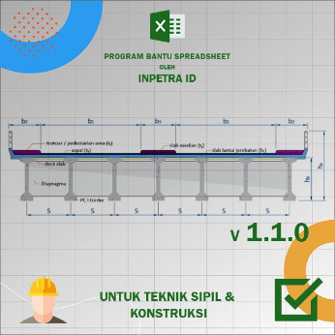
 |  |  | • Nama Program |  | Perencanaan Bentang Jembatan Pre Cast I Girder
 |  |  | • Versi |  | 1.1.0
 |  |  | • Penyusun |  | Indra K Raj Suweda
 |  |  | • email |  | indrakrajsuweda@gmail.com

A. | DATA PERENCANAAN
A.1. | DATA DIMENSI JEMBATAN
...
 | Tipe balok prestress, |  |  |  |  | PC I H-210
 | Jumlah tendon pakai, |  |  |  |  | n = | 4 | tendon
 | Jarak titik berat tendon terhadap alas balok, |  |  |  |  | z0 = | 0.2 | m
 | Jarak dari alas balok ke as tendon ke-1 (tengah), |  |  |  |  | a = | 0.16 | m
 | Jarak dari alas balok ke as tendon ke-1 (tepi), |  |  |  |  | a' = | 0.45 | m
 | PC I Girder
-16.667 | -50.000
-16.667 | -38.095
-4.762 | -26.190
-4.762 | 34.762
-19.048 | 40.476
-19.048 | 46.667
-15.238 | 46.667
-15.238 | 50.000
15.238 | 50.000
15.238 | 46.667
19.048 | 46.667
19.048 | 40.476
4.762 | 34.762
4.762 | -26.190
16.667 | -38.095
16.667 | -50.000
-16.667 | -50.000
 |  |  | dalam kiri |  | dalam kanan
-16.667 | -50.000 | -15.238 | -36.667 | 15.238 | 38.952
-16.667 | -38.095 | -4.762 | -26.190 | 4.762 | 34.762
-15.238 | -36.667 | -4.762 | 34.762 | 4.762 | -26.190
-15.238 | 38.952 | -15.238 | 38.952 | 15.238 | -36.667
-19.048 | 40.476
-19.048 | 46.667
-15.238 | 46.667
-15.238 | 50.000
15.238 | 50.000
15.238 | 46.667
19.048 | 46.667
19.048 | 40.476
15.238 | 38.952
15.238 | -36.667
16.667 | -38.095
16.667 | -50.000
-16.667 | -50.000

A.7. | DATA MOMEN HASIL PROGRAM BANTU
 | Momen akibat kombinasi Ekstrim, |  |  |  |  | MEQ = | 6956.158 | kN.m
 | Momen akibat kombinasi Layan 1, |  |  |  |  | Mlayan 1 = | 6795.574 | kN.m
 | Momen akibat kombinasi Layan 3, |  |  |  |  | Mlayan 3 = | 6336.782 | kN.m

 | Momen envelope kombinasi Kuat & Ekstrim (PB), |  |  |  |  | MU = | 10242.530 | kN.m

A.8. | DATA KONDISI PEMBEBANAN ANGIN PADA LOKASI JEMBATAN
 | Kecepatan angin gesekan, |  |  |  |  | Vo = | 19.3 | km/jam
 | Kecepatan angin pada elevasi 10,00 meter dari permukaan tanah, |  |  |  |  | V10 = | 126 | km/jam
...
B. | REKAPITULASI PERHITUNGAN SPREADSHEET
B.1. | Output Dimensi Girder PC I
 | PC I Girder
-16.667 | -50.000
-16.667 | -38.095
-4.762 | -26.190
-4.762 | 34.762
-19.048 | 40.476
-19.048 | 46.667
-15.238 | 46.667
-15.238 | 50.000
15.238 | 50.000
15.238 | 46.667
19.048 | 46.667
19.048 | 40.476
4.762 | 34.762
4.762 | -26.190
16.667 | -38.095
16.667 | -50.000
-16.667 | -50.000
 |  |  | dalam kiri |  | dalam kanan
-16.667 | -50.000 | -15.238 | -36.667 | 15.238 | 38.952
-16.667 | -38.095 | -4.762 | -26.190 | 4.762 | 34.762
-15.238 | -36.667 | -4.762 | 34.762 | 4.762 | -26.190
-15.238 | 38.952 | -15.238 | 38.952 | 15.238 | -36.667
-19.048 | 40.476
-19.048 | 46.667
-15.238 | 46.667
-15.238 | 50.000
15.238 | 50.000
15.238 | 46.667
19.048 | 46.667
19.048 | 40.476
15.238 | 38.952
15.238 | -36.667
16.667 | -38.095
16.667 | -50.000
-16.667 | -50.000

 |  |  |  | Kode | Lebar | Kode | Tebal
 |  |  |  |  | (m) |  | (m)
 |  |  |  | b1 | 0.640 | h1 | 0.070
 |  |  |  | b2 | 0.800 | h2 | 0.130
 |  |  |  | b3 | 0.300 | h3 | 0.120
 |  |  |  | b4 | 0.200 | h4 | 1.650
 |  |  |  | b5 | 0.250 | h5 | 0.250
 |  |  |  | b6 | 0.700 | h6 | 0.250
 |  |  |  |  |  | h | 2.100
...
Trace Masing-masing Cable
 | Tendon 1 | Tendon 2 | Tendon 3 | Tendon 4 | etop | ebtm | Lintasan Inti Tendon
0.000 | 1.740 | 1.310 | 0.880 | 0.450 | 1.556 | 0.506 | 1.012
1.000 | 1.610 | 1.198 | 0.810 | 0.422 | 1.513 | 0.470 | 0.933
2.000 | 1.487 | 1.092 | 0.743 | 0.395 | 1.473 | 0.437 | 0.858
3.000 | 1.371 | 0.991 | 0.680 | 0.370 | 1.435 | 0.405 | 0.787
4.000 | 1.261 | 0.896 | 0.621 | 0.346 | 1.399 | 0.375 | 0.720
5.000 | 1.158 | 0.807 | 0.565 | 0.323 | 1.365 | 0.346 | 0.657
6.000 | 1.062 | 0.724 | 0.513 | 0.302 | 1.334 | 0.320 | 0.598
7.000 | 0.972 | 0.646 | 0.464 | 0.283 | 1.304 | 0.295 | 0.543
8.000 | 0.889 | 0.574 | 0.419 | 0.264 | 1.277 | 0.272 | 0.492
9.000 | 0.812 | 0.508 | 0.378 | 0.248 | 1.252 | 0.251 | 0.446
10.000 | 0.742 | 0.447 | 0.340 | 0.232 | 1.229 | 0.232 | 0.403
11.000 | 0.679 | 0.393 | 0.306 | 0.219 | 1.208 | 0.215 | 0.364
12.000 | 0.623 | 0.344 | 0.275 | 0.206 | 1.190 | 0.200 | 0.330
13.000 | 0.573 | 0.301 | 0.248 | 0.196 | 1.173 | 0.186 | 0.299
14.000 | 0.530 | 0.264 | 0.225 | 0.186 | 1.159 | 0.174 | 0.273
15.000 | 0.493 | 0.232 | 0.205 | 0.178 | 1.147 | 0.164 | 0.251
16.000 | 0.463 | 0.206 | 0.189 | 0.172 | 1.137 | 0.156 | 0.232
17.000 | 0.440 | 0.186 | 0.176 | 0.167 | 1.130 | 0.149 | 0.218
18.000 | 0.423 | 0.171 | 0.167 | 0.163 | 1.124 | 0.145 | 0.208
19.000 | 0.413 | 0.163 | 0.162 | 0.161 | 1.121 | 0.142 | 0.202
20.000 | 0.410 | 0.160 | 0.160 | 0.160 | 1.120 | 0.141 | 0.200

B.4. | KEHILANGAN GAYA PRATEGANG
 | Gaya prategang saat jacking (jacking force), |  |  |  |  | Pj = | 9905.540 | kN
 | Gaya prategang setelah kehilangan gaya akibat gesekan angkur, |  |  |  |  | Po = | 9608.374 | kN
 | Gaya prategang setelah kehilangan gaya akibat gesekan kable, |  |  |  |  | Px = | 9416.813 | kN
 | Gaya prategang setelah kehilangan gaya akibat pengangkuran, |  |  |  |  | Pi = | 8901.766 | kN
 | Gaya prategang setelah kehilangan gaya jangka panjang, |  |  |  |  | Peff = | 7579.413 | kN

<
 | Kontrol kehilangan gaya prategang total terhadap asumsi awal,
 | Syarat : |  | ( 1 - Peff / Pj ) * 100% |  | 30.00%
 |  |  | 23.48% | < | 30.00% | → | [ OK ]

 | Kontrol tengan yang terjadi pada tegangan ijin tendon baja pasca tarik,
 | Syarat : |  | fpe | < | 0,70 * fpu
 |  |  | 1129.300 | < | 1302.000 | → | [ OK ]

Grafik Kehilangan Gaya Prategang
 | Grafik kehilangan gaya prategang
1 | 9905.540 | 9905.540
2 | 9608.374 | 9608.374
3 | 9416.813 | 9416.813
4 | 8901.766 | 8901.766
5 | 7579.413 | 7579.413

B.5. | TEGANGAN PADA GIRDER DI TUMPUAN DAN LAMPANGAN
 | KEADAAN AWAL (SAAT TRANSFER) PADA TENGAH BENTANG
 | PC I Girder |  | P/A |  | P*es/W |  | M/W |  | Result |  | add(1) |  | add(2) |  | add(3) |  | add(4) |  | equal(1) |  | equal(2)
-16.667 | -50.000 | 90 | -50 | 170 | -50 | 260 | -50 | 360 | -50 | 135 | 0 | 130 | 5 | 215 | 0 | 210 | 5 | 295 | 2.5 | 295 | -2.5
-16.667 | -38.095 | 90 | 50 | 170 | 50 | 260 | 50 | 360 | 50 | 125 | 0 | 130 | -5 | 205 | 0 | 210 | -5 | 305 | 2.5 | 305 | -2.5
-4.762 | -26.190 | 76.832992568 | 50 | 191.13822734 | 50 | 250.50941054 | 50 | 358.48063045 | 50
-4.762 | 34.762 | 76.832992568 | -50 | 150.34019755 | -50 | 268.82680988 | -50 | 336 | -50
-19.048 | 40.476 | 90 | -50 | 170 | -50 | 260 | -50 | 360 | -50
-19.048 | 46.667
-15.238 | 46.667
-15.238 | 50.000
15.238 | 50.000
15.238 | 46.667
19.048 | 46.667
19.048 | 40.476
4.762 | 34.762
4.762 | -26.190
16.667 | -38.095
16.667 | -50.000
-16.667 | -50.000

 | KEADAAN AWAL (SAAT TRANSFER) PADA TUMPUAN
 |  |  |  |  |  |  |  |  |  |  | add(1) |  | add(2) |  | add(3) |  | add(4) |  | equal(1) |  | equal(2)
-16.667 | -50.000 | 90 | -50 | 170 | -50 | 260 | -50 | 360 | -50 | 135 | 0 | 130 | 5 | 215 | 0 | 210 | 5 | 295 | 2.5 | 295 | -2.5 | -15.238 | -36.667
-16.667 | -38.095 | 90 | 50 | 170 | 50 | 260 | 50 | 360 | 50 | 125 | 0 | 130 | -5 | 205 | 0 | 210 | -5 | 305 | 2.5 | 305 | -2.5 | -4.762 | -26.190
-15.238 | -36.667 | 76.832992568 | 50 | 169.14601562 | 50 | 260 | 50 | 345.97900818 | 50 |  |  |  |  |  |  |  |  |  |  |  |  | -4.762 | 34.762
-15.238 | 38.952 | 76.832992568 | -50 | 170.79425602 | -50 | 260 | -50 | 347.62724859 | -50 |  |  |  |  |  |  |  |  |  |  |  |  | -15.238 | 38.952
-19.048 | 40.476 | 90 | -50 | 170 | -50 | 260 | -50 | 360 | -50
-19.048 | 46.667
-15.238 | 46.667
-15.238 | 50.000
15.238 | 50.000
15.238 | 46.667
19.048 | 46.667
19.048 | 40.476
15.238 | 38.952
15.238 | -36.667
16.667 | -38.095
16.667 | -50.000
-16.667 | -50.000

 | KEADAAN SETELAH LOSS OF PRESTRESS PADA TENGAH BENTANG
 | PC I Girder |  |  |  |  |  |  |  |  |  | add(1) |  | add(2) |  | add(3) |  | add(4) |  | equal(1) |  | equal(2)
-16.667 | -50.000 | 90 | -50 | 170 | -50 | 260 | -50 | 360 | -50 | 135 | 0 | 130 | 5 | 215 | 0 | 210 | 5 | 295 | 2.5 | 295 | -2.5
-16.667 | -38.095 | 90 | 50 | 170 | 50 | 260 | 50 | 360 | 50 | 125 | 0 | 130 | -5 | 205 | 0 | 210 | -5 | 305 | 2.5 | 305 | -2.5
-4.762 | -26.190 | 79.925012794 | 50 | 186.17431836 | 50 | 250.50941054 | 50 | 356.60874169 | 50
-4.762 | 34.762 | 79.925012794 | -50 | 154.95692669 | -50 | 268.82680988 | -50 | 343.70874936 | -50
-19.048 | 40.476 | 90 | -50 | 170 | -50 | 260 | -50 | 360 | -50
-19.048 | 46.667
-15.238 | 46.667
-15.238 | 50.000
15.238 | 50.000
15.238 | 46.667
19.048 | 46.667
19.048 | 40.476
4.762 | 34.762
4.762 | -26.190
16.667 | -38.095
16.667 | -50.000
-16.667 | -50.000

 | KEADAAN SETELAH LOSS OF PRESTRESS PADA TUMPUAN
 | PC I Girder |  |  |  |  |  |  |  |  |  | add(1) |  | add(2) |  | add(3) |  | add(4) |  | equal(1) |  | equal(2) |  | B'
-16.667 | -50.000 | 90 | -50 | 170 | -50 | 260 | -50 | 360 | -50 | 135 | 0 | 130 | 5 | 215 | 0 | 210 | 5 | 295 | 2.5 | 295 | -2.5 | -15.238 | -36.667
-16.667 | -38.095 | 90 | 50 | 170 | 50 | 260 | 50 | 360 | 50 | 125 | 0 | 130 | -5 | 205 | 0 | 210 | -5 | 305 | 2.5 | 305 | -2.5 | -4.762 | -26.190
-15.238 | -36.667 | 79.925012794 | 50 | 169.34655754 | 50 | 260 | 50 | 349.27157033 | 50 |  |  |  |  |  |  |  |  |  |  |  |  | -4.762 | 34.762
-15.238 | 38.952 | 79.925012794 | -50 | 170.60774016 | -50 | 260 | -50 | 350.53275296 | -50 |  |  |  |  |  |  |  |  |  |  |  |  | -15.238 | 38.952
-19.048 | 40.476 | 90 | -50 | 170 | -50 | 260 | -50 | 360 | -50
-19.048 | 46.667
-15.238 | 46.667
-15.238 | 50.000
15.238 | 50.000
15.238 | 46.667
19.048 | 46.667
19.048 | 40.476
15.238 | 38.952
15.238 | -36.667
16.667 | -38.095
16.667 | -50.000
-16.667 | -50.000

 | KEADAAN SETELAH PLAT LANTAI SELESAI DICOR (BETON MUDA)
 | PC I Girder |  |  |  |  |  |  |  |  |  | add(1) |  | add(2) |  | add(3) |  | add(4) |  | equal(1) |  | equal(2)
-16.667 | -50.000 | 90 | -50 | 170 | -50 | 260 | -50 | 360 | -50 | 135 | 0 | 130 | 5 | 215 | 0 | 210 | 5 | 295 | 2.5 | 295 | -2.5
-16.667 | -38.095 | 90 | 50 | 170 | 50 | 260 | 50 | 360 | 50 | 125 | 0 | 130 | -5 | 205 | 0 | 210 | -5 | 305 | 2.5 | 305 | -2.5
-4.762 | -26.190 | 79.925012794 | 50 | 186.17431836 | 50 | 243.13442902 | 50 | 349.23376017 | 50
-4.762 | 34.762 | 79.925012794 | -50 | 154.95692669 | -50 | 275.68597916 | -50 | 350.56791864 | -50
-19.048 | 40.476 | 90 | -50 | 170 | -50 | 260 | -50 | 360 | -50
-19.048 | 46.667
-15.238 | 46.667
-15.238 | 50.000
15.238 | 50.000
15.238 | 46.667
19.048 | 46.667
19.048 | 40.476
4.762 | 34.762
4.762 | -26.190
16.667 | -38.095
16.667 | -50.000
-16.667 | -50.000

 | KEADAAN SETELAH PLAT DAN BALOK MENJADI KOMPOSIT PADA TENGAH BENTANG
 | PC I Girder |  |  |  |  |  |  |  |  |  |  |  | H' |  | I |  | Q
-16.667 | -50.000 | 115 | -50 |  | 1 |  | 1 | 205 | -50.000 | 295 | -50.000 | -50.000 | 50.000 | 15.238 | 50.000 | -50.000 | 61.905 | 415 | -50.000 | 160 | 0 | 155 | 5
-16.667 | -38.095 | 115 | 50 |  |  |  |  | 205 | 61.905 | 295 | 61.905 | -15.238 | 50.000 | 50.000 | 50.000 | 50.000 | 61.905 | 415 | 61.905 | 150 | 0 | 155 | -5
-4.762 | -26.190 | 95 | 50 |  |  |  |  | 203.30985294 | 61.905 | 289.31758735 | 61.905 |  |  |  |  |  |  | 409.7803085 | 61.905
-4.762 | 34.762 | 97.478411212 | -50 |  |  |  |  | 203.74537772 | 50.000 | 290.78185729 | 50.000 |  |  |  |  |  |  | 411.12534235 | 50.000
-19.048 | 40.476 | 115 | -50 |  |  |  |  | 203.22790721 | 50.000 | 289.0420791 | 50.000 |  |  |  |  |  |  | 387.26998631 | 50.000
-19.048 | 46.667 |  |  |  |  |  |  | 208.39523036 | -50.000 | 306.41504214 | -50.000 |  |  |  |  |  |  | 412.28868371 | -50.000
-15.238 | 46.667 |  |  |  |  |  |  | 205 | -50.000 | 295 | -50.000 |  |  |  |  |  |  | 415 | -50.000
-15.238 | 50.000
15.238 | 50.000
15.238 | 46.667
19.048 | 46.667
19.048 | 40.476
4.762 | 34.762
4.762 | -26.190
16.667 | -38.095
16.667 | -50.000
-16.667 | -50.000

 | REKAPITULASI TEGANGAN YANG TERJADI PADA PENAMPANG
 | Kondisi |  |  | Pada Saat Transfer (MPa)
 | Posisi |  |  | Tump. |  | Syarat | Ket.
 | ya = | 1.088 | m | -14.02 |  | -24.00 | [ OK ]
 | yb = | 1.012 | m | -12.37 |  | -24.00 | [ OK ]
 | Posisi |  |  | tgh, bentang |  | Syarat | Ket.
 | ya = | 1.088 | m | -1.52 |  | -24.00 | [ OK ]
 | yb = | 1.012 | m | -24.00 |  | -24.00 | [ OK ]
...
 | LENDUTAN TOTAL BERDASARKAN BEBAN LAJUR
 | Lendutan berdasarkan beban lajur, |  |  |  |  | δlajur= δTD/TT + δTB = | 27.917 | mm
 | Syarat, | δ | < | L/800
 |  | 27.92 | < | 50.00 |  | → | [ OK ]

 | KONTROL KAPASITAS BALOK PC I GIRDER
 | Kontrol nilai momen ultimit terhadap kapasitas momen balok prestress,
 | Syarat : | Mu | < | ɸ * Mn
 |  | 11768.909 | < | 20980.052 |  | → | [ OK ]

>
 | Syarat tegangan untuk baja prategang :
 |  | εps |  | fpy / Es
 |  | 0.0214 | > | 0.0082 |  | → | [ OK ]

B.7. | TULANGAN GESER PADA PENAMPANG GIRDER

 |  | Ds Pakai | Sv Pakai | Vucr | φ * Vn | φ * Vn / Vcr ≥ 1,0
 |  | mm | mm | kN | kN | Val. | Ket
 | 0.000 | 13 | 200 | 1033.29 | 1359.209 | 1.315 | [ OK ]
 | 1.000 | 13 | 200 | 981.62 | 1900.990 | 1.937 | [ OK ]
 | 2.000 | 13 | 200 | 929.96 | 1977.944 | 2.127 | [ OK ]
 | 3.000 | 13 | 200 | 878.29 | 2050.115 | 2.334 | [ OK ]
 | 4.000 | 13 | 200 | 826.63 | 2117.503 | 2.562 | [ OK ]
...
 |  | LAYAN 1 | KUAT 1 | KUAT 2 | KUAT 3 | KUAT 4 | KUAT 5 | ENVE KUAT
 | 14.000 | 146.53 | 285.76 | 250.11 | 196.15 | 309.99 | 263.95 | 309.99
 | 15.000 | 122.39 | 238.64 | 208.82 | 163.45 | 258.32 | 219.96 | 258.32
 | 16.000 | 98.25 | 191.52 | 167.53 | 130.76 | 206.66 | 175.97 | 206.66
 | 17.000 | 74.11 | 144.40 | 126.24 | 98.07 | 154.99 | 131.97 | 154.99
 | 18.000 | 49.97 | 97.29 | 84.95 | 65.38 | 103.33 | 87.98 | 103.33
 | 19.000 | 25.83 | 50.17 | 43.66 | 32.69 | 51.66 | 43.99 | 51.66
 | 20.000 | 1.70 | 3.05 | 2.37 | 0.00 | 0.00 | 0.00 | 3.05

 | Grafik yang menunjukan bidang momen pada masing - masing beban serta bidang geser untuk masing - masing kombinasi beban.

GAYA DALAM BIDANG MOMEN
 | LAYAN 1 | KUAT 1 | KUAT 2 | KUAT 3 | KUAT 4 | KUAT 5 | ENVE KUAT
0.000 | 0.00 | 0.00 | 0.00 | 0.00 | 0.00 | 0.00 | 0.00
1.000 | 535.86 | 1036.06 | 896.37 | 637.47 | 1007.45 | 487.80 | 1036.06
2.000 | 1047.59 | 2025.01 | 1751.44 | 1242.25 | 1963.24 | 950.58 | 2025.01
3.000 | 1535.17 | 2966.83 | 2565.23 | 1814.34 | 2867.37 | 1388.34 | 2966.83
4.000 | 1998.62 | 3861.54 | 3337.72 | 2353.74 | 3719.83 | 1801.10 | 3861.54
5.000 | 2437.93 | 4709.13 | 4068.93 | 2860.45 | 4520.62 | 2188.83 | 4709.13
6.000 | 2853.09 | 5509.61 | 4758.84 | 3334.47 | 5269.76 | 2551.55 | 5509.61
7.000 | 3244.12 | 6262.96 | 5407.47 | 3775.80 | 5967.22 | 2889.26 | 6262.96
8.000 | 3611.01 | 6969.20 | 6014.80 | 4184.43 | 6613.03 | 3201.95 | 6969.20
9.000 | 3953.76 | 7628.32 | 6580.85 | 4560.38 | 7207.17 | 3489.62 | 7628.32
10.000 | 4272.37 | 8240.33 | 7105.60 | 4903.63 | 7749.64 | 3752.28 | 8240.33
11.000 | 4566.84 | 8805.22 | 7589.07 | 5214.20 | 8240.45 | 3989.93 | 8805.22
12.000 | 4837.18 | 9322.98 | 8031.24 | 5492.07 | 8679.60 | 4202.56 | 9322.98
13.000 | 5083.37 | 9793.64 | 8432.13 | 5737.25 | 9067.08 | 4390.17 | 9793.64
14.000 | 5305.43 | 10217.17 | 8791.72 | 5949.74 | 9402.90 | 4552.77 | 10217.17
15.000 | 5503.34 | 10593.59 | 9110.03 | 6129.54 | 9687.05 | 4690.35 | 10593.59
16.000 | 5677.12 | 10922.89 | 9387.04 | 6276.65 | 9919.54 | 4802.92 | 10922.89
17.000 | 5826.75 | 11205.07 | 9622.77 | 6391.07 | 10100.37 | 4890.47 | 11205.07
18.000 | 5952.25 | 11440.13 | 9817.21 | 6472.80 | 10229.53 | 4953.01 | 11440.13
19.000 | 6053.61 | 11628.08 | 9970.35 | 6521.83 | 10307.02 | 4990.53 | 11628.08
20.000 | 6130.83 | 11768.91 | 10082.21 | 6538.18 | 10332.86 | 5003.04 | 11768.91

 | Grafik yang menunjukan bidang geser pada masing - masing beban serta bidang geser untuk masing - masing kombinasi beban.

GAYA DALAM BIDANG GESER
 | LAYAN 1 | KUAT 1 | KUAT 2 | KUAT 3 | KUAT 4 | KUAT 5 | ENVE KUAT
0.000 | 484.48 | 945.40 | 828.17 | 653.82 | 1033.29 | 879.83 | 1033.29
1.000 | 460.34 | 898.28 | 786.88 | 621.13 | 981.62 | 835.84 | 981.62
2.000 | 436.20 | 851.17 | 745.59 | 588.44 | 929.96 | 791.85 | 929.96
3.000 | 412.06 | 804.05 | 704.30 | 555.75 | 878.29 | 747.86 | 878.29
4.000 | 387.92 | 756.93 | 663.01 | 523.05 | 826.63 | 703.87 | 826.63
5.000 | 363.78 | 709.81 | 621.72 | 490.36 | 774.96 | 659.87 | 774.96
6.000 | 339.64 | 662.70 | 580.43 | 457.67 | 723.30 | 615.88 | 723.30
7.000 | 315.50 | 615.58 | 539.14 | 424.98 | 671.64 | 571.89 | 671.64
8.000 | 291.36 | 568.46 | 497.85 | 392.29 | 619.97 | 527.90 | 619.97
9.000 | 267.23 | 521.34 | 456.56 | 359.60 | 568.31 | 483.91 | 568.31
10.000 | 243.09 | 474.23 | 415.27 | 326.91 | 516.64 | 439.92 | 516.64
11.000 | 218.95 | 427.11 | 373.98 | 294.22 | 464.98 | 395.92 | 464.98
12.000 | 194.81 | 379.99 | 332.69 | 261.53 | 413.31 | 351.93 | 413.31
13.000 | 170.67 | 332.87 | 291.40 | 228.84 | 361.65 | 307.94 | 361.65
14.000 | 146.53 | 285.76 | 250.11 | 196.15 | 309.99 | 263.95 | 309.99
15.000 | 122.39 | 238.64 | 208.82 | 163.45 | 258.32 | 219.96 | 258.32
16.000 | 98.25 | 191.52 | 167.53 | 130.76 | 206.66 | 175.97 | 206.66
17.000 | 74.11 | 144.40 | 126.24 | 98.07 | 154.99 | 131.97 | 154.99
18.000 | 49.97 | 97.29 | 84.95 | 65.38 | 103.33 | 87.98 | 103.33
19.000 | 25.83 | 50.17 | 43.66 | 32.69 | 51.66 | 43.99 | 51.66
20.000 | 1.70 | 3.05 | 2.37 | 0.00 | 0.00 | 0.00 | 3.05
...
 | Kontrol eksentristas tendon di tengah bentang,
 | Syarat :
 | etop | < | es | < | ebtm
 | -0.108 | < | 0.812 | < | 0.871 | → | [ OK ]

 | Gaya prategang akhir setelah kehilangan tegangan ( loss of prestress ),
 |  |  |  |  |  | Peff = 70% * Pj = | 6933.88 | kN

D
D.7. | PEMBESIAN BALOK PRATEGANG
 | Diameter tulangan arah memanjang, |  |  |  |  |  | 13 | mm
 | Syarat rasio tulangan minimum, |  |  |  |  | ρmin = 1/4 * √(fc')/(fy) = | 0.0044
 |  |  |  |  |  | ρmin = 1,4 / fy = | 0.0035
 |  |  |  |  |  | ρmin = | 0.0040
 | rasio tulangan pakai, |  |  |  |  | ρ = | 0.0044
 | luas tulangan arah memanjang per bar, |  |  |  |  | As = 1/4 * π * D2 = | 132.73 | mm2
...
D.8.3. | POSISI TENDON DI TUMPUAN BENTANG
 | Nomer Tendon | Posisi Tendon di Tumpuan |  |  |  |  | Zi'
 |  | X = | 0.00 | m |  |  | (m)
 | 1 | z1' = a' + 3 * yd' |  |  |  |  | 1.74
 | 2 | z2' = a' + 2 * yd' |  |  |  |  | 1.31
 | 3 | z3' = a' + yd' |  |  |  |  | 0.88
 | 4 | z4' = a' |  |  |  |  | 0.45
 |  |  |  |  |  |  |  |  |  |  | dalam kiri |  | dalam kanan
-16.667 | -50.000 | 0.00 | 32.86 | 0.00 | 12.38 | 0.00 | -8.10 | 0.00 | -28.57 | -15.238 | -36.667 | 15.238 | 38.952
-16.667 | -38.095 |  |  |  |  |  |  |  |  | -4.762 | -26.190 | 4.762 | 34.762
-15.238 | -36.667 |  |  |  |  |  |  |  |  | -4.762 | 34.762 | 4.762 | -26.190
-15.238 | 38.952 |  |  |  |  |  |  |  |  | -15.238 | 38.952 | 15.238 | -36.667
-19.048 | 40.476
-19.048 | 46.667
-15.238 | 46.667
-15.238 | 50.000
15.238 | 50.000
15.238 | 46.667
19.048 | 46.667
19.048 | 40.476
15.238 | 38.952
15.238 | -36.667
16.667 | -38.095
16.667 | -50.000
-16.667 | -50.000

 | Nomer Tendon | Posisi Tendon di Tengah Bentang |  |  |  |  | Zi | fi = Zi' - Zi
 |  | X = | 20.00 | m |  |  | (m) | (m)
 | 1 | z1 = a + yd |  |  |  |  | 0.41 | 1.33
 | 2 | z2 = a |  |  |  |  | 0.16 | 1.15
 | 3 | z3 = a |  |  |  |  | 0.16 | 0.72
 | 4 | z4 = a |  |  |  |  | 0.16 | 0.29
 | PC I Girder |  | Tendon A |  | Tendon B |  | Tendon C |  | Tendon D
-16.667 | -50.000 | 0.00 | -30.48 | 0.00 | -42.38 | 9.52 | -42.38 | -9.52 | -42.38
-16.667 | -38.095
-4.762 | -26.190
-4.762 | 34.762
-19.048 | 40.476
-19.048 | 46.667
-15.238 | 46.667
-15.238 | 50.000
15.238 | 50.000
15.238 | 46.667
19.048 | 46.667
19.048 | 40.476
4.762 | 34.762
4.762 | -26.190
16.667 | -38.095
16.667 | -50.000
-16.667 | -50.000

E. | ANALISA TRACE MASING _ MASING TENDON
E.1. | LINTASAN INTI TENDON (CABLE)
 | Panjang bentang jembatan, |  |  |  |  | L = | 40.00 | m
 | Eksentrisitas tendon, |  |  |  |  | es = | 0.812 | m
...
 | Pada grafik di bawah ini menunjukan trace dari masing - masing cable tendon.
Trace Masing-masing Cable
 | Tendon 1 | Tendon 2 | Tendon 3 | Tendon 4 | etop | ebtm | Lintasan Inti Tendon
0.000 | 1.740 | 1.310 | 0.880 | 0.450 | 1.556 | 0.506 | 1.012
1.000 | 1.610 | 1.198 | 0.810 | 0.422 | 1.513 | 0.470 | 0.933
2.000 | 1.487 | 1.092 | 0.743 | 0.395 | 1.473 | 0.437 | 0.858
3.000 | 1.371 | 0.991 | 0.680 | 0.370 | 1.435 | 0.405 | 0.787
4.000 | 1.261 | 0.896 | 0.621 | 0.346 | 1.399 | 0.375 | 0.720
5.000 | 1.158 | 0.807 | 0.565 | 0.323 | 1.365 | 0.346 | 0.657
6.000 | 1.062 | 0.724 | 0.513 | 0.302 | 1.334 | 0.320 | 0.598
7.000 | 0.972 | 0.646 | 0.464 | 0.283 | 1.304 | 0.295 | 0.543
8.000 | 0.889 | 0.574 | 0.419 | 0.264 | 1.277 | 0.272 | 0.492
9.000 | 0.812 | 0.508 | 0.378 | 0.248 | 1.252 | 0.251 | 0.446
10.000 | 0.742 | 0.447 | 0.340 | 0.232 | 1.229 | 0.232 | 0.403
11.000 | 0.679 | 0.393 | 0.306 | 0.219 | 1.208 | 0.215 | 0.364
12.000 | 0.623 | 0.344 | 0.275 | 0.206 | 1.190 | 0.200 | 0.330
13.000 | 0.573 | 0.301 | 0.248 | 0.196 | 1.173 | 0.186 | 0.299
14.000 | 0.530 | 0.264 | 0.225 | 0.186 | 1.159 | 0.174 | 0.273
15.000 | 0.493 | 0.232 | 0.205 | 0.178 | 1.147 | 0.164 | 0.251
16.000 | 0.463 | 0.206 | 0.189 | 0.172 | 1.137 | 0.156 | 0.232
17.000 | 0.440 | 0.186 | 0.176 | 0.167 | 1.130 | 0.149 | 0.218
18.000 | 0.423 | 0.171 | 0.167 | 0.163 | 1.124 | 0.145 | 0.208
19.000 | 0.413 | 0.163 | 0.162 | 0.161 | 1.121 | 0.142 | 0.202
20.000 | 0.410 | 0.160 | 0.160 | 0.160 | 1.120 | 0.141 | 0.200

F. | ANALISA KEHILANGAN GAYA PRATEGANG
F.1. | KEHILANGAN TEGANGAN AKIBAT GESEKAN ANGKUR (ANCHORAGE FRICTION)
 | Gaya prategang akibat jacking (jacking force), |  |  |  |  | Pj = | 9905.54 | kN
 | Asumsi persentase kehilangan gaya akibat gesekan angkur, |  |  |  |  | Loss = | 3%
 | Gaya prategang setelah kehilangan gaya akibat gesekan angkur
 |  |  |  |  |  | Po = 97% * Pj = | 9608.374 | kN

F.2. | KEHILANGAN TEGANGAN AKIBAT GESEKAN CABLE (JACK FRICTION)
...
F.7. | KEHILANGAN GAYA PRATEGANG AKIBAT RELAKSASI BAJA
 | Rt = | 2 | Jika fpi > | 70% | UTS
 |  |  |  |  |  | Rt = | 2.000
 | Kehilangan gaya prategang akibat relaksasi baja,
 |  |  |  |  |  | RE = At * c * Rt * ( fpi - Δfpi ) = | 398.92 | kN

F.8. | KONTROL KEHILANGAN GAYA PRATEGANG
 | Kehilangan gaya prategang jangka panjang, |  |  |  |  | ΔP = CR + SH + RE = | 1322.353 | kN
 | Gaya efektif di tengah bentang balok, |  |  |  |  | Peff = Pi - ΔP = | 7579.413 | kN
 | Kehilangan gaya prategang total, |  |  |  |  | ( 1 - Peff / Pj ) * 100% = | 23.48%
 | Kontrol kehilangan gaya prategang total terhadap asumsi awal,
<
 | Syarat : |  | ( 1 - Peff / Pj ) * 100% |  | 30.00%
 |  |  | 23.48% | < | 30.00% | → | [ OK ]

 | Tegangan ijin tendon baja pasca tarik, |  |  |  |  | 0,70 * fpu = | 1302.000 | Mpa
 | Tegangan yang terjadi pada tendon baja pasca tarik, |  |  |  |  | fpe = Peff / At = | 1129.300 | MPa
 | Kontrol tengan yang terjadi pada tegangan ijin tendon baja pasca tarik,
 | Syarat : |  | fpe | < | 0,70 * fpu
 |  |  | 1129.300 | < | 1302.000 | → | [ OK ]

 | Gaya prategang saat jacking (jacking force), |  |  |  |  | Pj = | 9905.540 | kN
 | Gaya prategang setelah kehilangan gaya akibat gesekan angkur, |  |  |  |  | Po = | 9608.374 | kN
 | Gaya prategang setelah kehilangan gaya akibat gesekan kable, |  |  |  |  | Px = | 9416.813 | kN
 | Gaya prategang setelah kehilangan gaya akibat pengangkuran, |  |  |  |  | Pi = | 8901.766 | kN
 | Gaya prategang setelah kehilangan gaya jangka panjang, |  |  |  |  | Peff = | 7579.413 | kN

 | Grafik di bawah ini menunjukan perilaku kehilangan gaya prategang pada tendon
Grafik Kehilangan Gaya Prategang
 | Grafik kehilangan gaya prategang
1 | 9905.540 | 9905.540
2 | 9608.374 | 9608.374
3 | 9416.813 | 9416.813
4 | 8901.766 | 8901.766
5 | 7579.413 | 7579.413

G. | ANALISA TEGANGAN PADA GIRDER DI TUMPUAN DAN LAPANGAN
G.1. | TEGANGAN YANG TERJADI PADA PENAMPANG BALOK
 | Kuat tekan beton pada saat transfer, |  |  |  |  | fci = 0,8 * fc' = | 40 | Mpa
 | Tegangan ijin beton saat jacking :
 | Tegangan ijin tekan, |  |  |  |  | 0,6 * fci = | 24.000 | Mpa
 | Tegangan ijin tarik, |  |  |  |  | 0,25 * √fci = | 1.581 | Mpa
 | Tegangan ijin beton pada keadaan akhir :
 | Tegangan ijin tekan, |  |  |  |  | 0,45 * fc' = | 22.5 | Mpa
 | Tegangan ijin tarik, |  |  |  |  | 0,5 * √fc' = | 3.536 | Mpa

 | PC I Girder |  | P/A |  | P*es/W |  | M/W |  | Result |  | add(1) |  | add(2) |  | add(3) |  | add(4) |  | equal(1) |  | equal(2)
-16.667 | -50.000 | 90 | -50 | 170 | -50 | 260 | -50 | 360 | -50 | 135 | 0 | 130 | 5 | 215 | 0 | 210 | 5 | 295 | 2.5 | 295 | -2.5
-16.667 | -38.095 | 90 | 50 | 170 | 50 | 260 | 50 | 360 | 50 | 125 | 0 | 130 | -5 | 205 | 0 | 210 | -5 | 305 | 2.5 | 305 | -2.5
-4.762 | -26.190 | 76.832992568 | 50 | 191.13822734 | 50 | 250.50941054 | 50 | 358.48063045 | 50
-4.762 | 34.762 | 76.832992568 | -50 | 150.34019755 | -50 | 268.82680988 | -50 | 336 | -50
-19.048 | 40.476 | 90 | -50 | 170 | -50 | 260 | -50 | 360 | -50
-19.048 | 46.667
-15.238 | 46.667
-15.238 | 50.000
15.238 | 50.000
15.238 | 46.667
19.048 | 46.667
19.048 | 40.476
4.762 | 34.762
4.762 | -26.190
16.667 | -38.095
16.667 | -50.000
-16.667 | -50.000
G.2. | KEADAAN AWAL (SAAT TRANSFER) PADA TENGAH BENTANG

 | Kuat tekan beton pada kondisi awal (saat transfer), |  |  |  |  | fci = | 40 | MPa
 | Gaya prategang akibat jacking (jacking force), |  |  |  |  | Pj = | 9905.54 | kN
 | Momen akibat berat sendiri balok, |  |  |  |  | Mbalok = | 3611.040 | kN.m
 | Luas penampang balok prategang (lapangan), |  |  |  |  | A = | 0.7523 | m2
 | Letak titik berat, |  |  |  |  | ya = | 1.088 | m
 |  |  |  |  |  | yb = | 1.012 | m
 | Tahanan momen sisi atas, |  |  |  |  | Wa = | 0.3805 | m3
 | Tahanan momen sisi bawah, |  |  |  |  | Wb = | 0.4091 | m3
 | Jarak titik berat tendon baja terhadap ttk berat tampang balok, |  |  |  |  | es = | 0.8120 | m
 | Tegangan di serat atas, |  |  |  |  | fca = - Pj / A + Pj * es / Wa - Mbalok / Wa = | -1.52 | MPa
 | Tegangan di serat bawah, |  |  |  |  | fcb = - Pj / A - Pj * es / Wb + Mbalok / Wb = | -24.00 | MPa

G.3. | KEADAAN AWAL (SAAT TRANSFER) PADA TUMPUAN
 |  |  |  |  |  |  |  |  |  |  | add(1) |  | add(2) |  | add(3) |  | add(4) |  | equal(1) |  | equal(2)
-16.667 | -50.000 | 90 | -50 | 170 | -50 | 260 | -50 | 360 | -50 | 135 | 0 | 130 | 5 | 215 | 0 | 210 | 5 | 295 | 2.5 | 295 | -2.5 | -15.238 | -36.667
-16.667 | -38.095 | 90 | 50 | 170 | 50 | 260 | 50 | 360 | 50 | 125 | 0 | 130 | -5 | 205 | 0 | 210 | -5 | 305 | 2.5 | 305 | -2.5 | -4.762 | -26.190
-15.238 | -36.667 | 76.832992568 | 50 | 169.14601562 | 50 | 260 | 50 | 345.97900818 | 50 |  |  |  |  |  |  |  |  |  |  |  |  | -4.762 | 34.762
-15.238 | 38.952 | 76.832992568 | -50 | 170.79425602 | -50 | 260 | -50 | 347.62724859 | -50 |  |  |  |  |  |  |  |  |  |  |  |  | -15.238 | 38.952
-19.048 | 40.476 | 90 | -50 | 170 | -50 | 260 | -50 | 360 | -50
-19.048 | 46.667
-15.238 | 46.667
-15.238 | 50.000
15.238 | 50.000
15.238 | 46.667
19.048 | 46.667
19.048 | 40.476
15.238 | 38.952
15.238 | -36.667
16.667 | -38.095
16.667 | -50.000
-16.667 | -50.000

 | Kuat tekan beton pada kondisi awal (saat transfer), |  |  |  |  | fci = | 40.00 | MPa
 | Gaya prategang akibat jacking (jacking force), |  |  |  |  | Pj = | 9905.54 | kN
 | Luas penampang balok prategang (tumpuan), |  |  |  |  | A = | 0.752 | m2
 | Letak titik berat, |  |  |  |  | ya = | 1.088 | m
 |  |  |  |  |  | yb = | 1.012 | m
 | Tahanan momen sisi atas, |  |  |  |  | Wa = | 0.380 | m3
 | Tahanan momen sisi bawah, |  |  |  |  | Wb = | 0.409 | m3
 | Jarak titik berat tendon baja terhadap ttk berat tampang balok, |  |  |  |  | es = | -0.033 | m
 | Tegangan di serat atas, |  |  |  |  | fca = - Pj / A + Pj * es / Wa = | -14.02 | MPa
 | Tegangan di serat bawah, |  |  |  |  | fcb = - Pj / A - Pj * es / Wb = | -12.37 | MPa

G.4. | KEADAAN SETELAH LOSS OF PRESTRESS PADA TENGAH BENTANG
 | PC I Girder |  |  |  |  |  |  |  |  |  | add(1) |  | add(2) |  | add(3) |  | add(4) |  | equal(1) |  | equal(2)
-16.667 | -50.000 | 90 | -50 | 170 | -50 | 260 | -50 | 360 | -50 | 135 | 0 | 130 | 5 | 215 | 0 | 210 | 5 | 295 | 2.5 | 295 | -2.5
-16.667 | -38.095 | 90 | 50 | 170 | 50 | 260 | 50 | 360 | 50 | 125 | 0 | 130 | -5 | 205 | 0 | 210 | -5 | 305 | 2.5 | 305 | -2.5
-4.762 | -26.190 | 79.925012794 | 50 | 186.17431836 | 50 | 250.50941054 | 50 | 356.60874169 | 50
-4.762 | 34.762 | 79.925012794 | -50 | 154.95692669 | -50 | 268.82680988 | -50 | 343.70874936 | -50
-19.048 | 40.476 | 90 | -50 | 170 | -50 | 260 | -50 | 360 | -50
-19.048 | 46.667
-15.238 | 46.667
-15.238 | 50.000
15.238 | 50.000
15.238 | 46.667
19.048 | 46.667
19.048 | 40.476
4.762 | 34.762
4.762 | -26.190
16.667 | -38.095
16.667 | -50.000
-16.667 | -50.000

 | Gaya prategang akibat jacking (jacking force), |  |  |  |  | Peff = | 7579.41 | kN
 | Momen akibat berat sendiri balok, |  |  |  |  | Mbalok = | 3611.04 | kN.m
 | Luas penampang balok prategang (lapangan), |  |  |  |  | A = | 0.7523 | m2
 | Letak titik berat, |  |  |  |  | ya = | 1.0880 | m
 |  |  |  |  |  | yb = | 1.0120 | m
 | Tahanan momen sisi atas, |  |  |  |  | Wa = | 0.3805 | m3
 | Tahanan momen sisi bawah, |  |  |  |  | Wb = | 0.4091 | m3
 | Jarak titik berat tendon baja terhadap ttk berat tampang balok, |  |  |  |  | es = | 0.8120 | m
 | Tegangan di serat atas, |  |  |  |  | fca = - Peff / A + Peff * es / Wa - Mbalok / Wa = | -3.39 | MPa
 | Tegangan di serat bawah, |  |  |  |  | fcb = - Peff / A - Peff * es / Wb + Mbalok / Wb = | -16.29 | MPa

G.5. | KEADAAN SETELAH LOSS OF PRESTRESS PADA TUMPUAN
 | PC I Girder |  |  |  |  |  |  |  |  |  | add(1) |  | add(2) |  | add(3) |  | add(4) |  | equal(1) |  | equal(2) |  | B'
-16.667 | -50.000 | 90 | -50 | 170 | -50 | 260 | -50 | 360 | -50 | 135 | 0 | 130 | 5 | 215 | 0 | 210 | 5 | 295 | 2.5 | 295 | -2.5 | -15.238 | -36.667
-16.667 | -38.095 | 90 | 50 | 170 | 50 | 260 | 50 | 360 | 50 | 125 | 0 | 130 | -5 | 205 | 0 | 210 | -5 | 305 | 2.5 | 305 | -2.5 | -4.762 | -26.190
-15.238 | -36.667 | 79.925012794 | 50 | 169.34655754 | 50 | 260 | 50 | 349.27157033 | 50 |  |  |  |  |  |  |  |  |  |  |  |  | -4.762 | 34.762
-15.238 | 38.952 | 79.925012794 | -50 | 170.60774016 | -50 | 260 | -50 | 350.53275296 | -50 |  |  |  |  |  |  |  |  |  |  |  |  | -15.238 | 38.952
-19.048 | 40.476 | 90 | -50 | 170 | -50 | 260 | -50 | 360 | -50
-19.048 | 46.667
-15.238 | 46.667
-15.238 | 50.000
15.238 | 50.000
15.238 | 46.667
19.048 | 46.667
19.048 | 40.476
15.238 | 38.952
15.238 | -36.667
16.667 | -38.095
16.667 | -50.000
-16.667 | -50.000

 | Gaya prategang akibat jacking (jacking force), |  |  |  |  | Peff = | 7579.41 | kN
 | Luas penampang balok prategang (lapangan), |  |  |  |  | A = | 0.7523 | m2
 | Letak titik berat, |  |  |  |  | ya = | 1.0880 | m
 |  |  |  |  |  | yb = | 1.0120 | m
 | Tahanan momen sisi atas, |  |  |  |  | Wa = | 0.3805 | m3
 | Tahanan momen sisi bawah, |  |  |  |  | Wb = | 0.4091 | m3
 | Jarak titik berat tendon baja terhadap ttk berat tampang balok, |  |  |  |  | es = | -0.0328 | m
 | Tegangan di serat atas, |  |  |  |  | fca = - Peff / A + Peff * es / Wa = | -10.73 | MPa
 | Tegangan di serat bawah, |  |  |  |  | fcb = - Peff / A - Peff * es / Wb = | -9.47 | MPa

G.6. | KEADAAN SETELAH PLAT LANTAI SELESAI DICOR (BETON MUDA)
 | PC I Girder |  |  |  |  |  |  |  |  |  | add(1) |  | add(2) |  | add(3) |  | add(4) |  | equal(1) |  | equal(2)
-16.667 | -50.000 | 90 | -50 | 170 | -50 | 260 | -50 | 360 | -50 | 135 | 0 | 130 | 5 | 215 | 0 | 210 | 5 | 295 | 2.5 | 295 | -2.5
-16.667 | -38.095 | 90 | 50 | 170 | 50 | 260 | 50 | 360 | 50 | 125 | 0 | 130 | -5 | 205 | 0 | 210 | -5 | 305 | 2.5 | 305 | -2.5
-4.762 | -26.190 | 79.925012794 | 50 | 186.17431836 | 50 | 243.13442902 | 50 | 349.23376017 | 50
-4.762 | 34.762 | 79.925012794 | -50 | 154.95692669 | -50 | 275.68597916 | -50 | 350.56791864 | -50
-19.048 | 40.476 | 90 | -50 | 170 | -50 | 260 | -50 | 360 | -50
-19.048 | 46.667
-15.238 | 46.667
-15.238 | 50.000
15.238 | 50.000
15.238 | 46.667
19.048 | 46.667
19.048 | 40.476
4.762 | 34.762
4.762 | -26.190
16.667 | -38.095
16.667 | -50.000
-16.667 | -50.000

 | Gaya prategang akibat jacking (jacking force), |  |  |  |  | Peff = | 7579.41 | kN
 | Momen akibat berat sendiri balok, |  |  |  |  | Mbalok = | 3611.04 | kN.m
 | Momen akibat plat lantai dan diapragma, |  |  |  |  | Mplat+D = | 2806.08 | kN.m
 | Luas penampang balok prategang (lapangan), |  |  |  |  | A = | 0.7523 | m2
 | Letak titik berat, |  |  |  |  | ya = | 1.0880 | m
 |  |  |  |  |  | yb = | 1.0120 | m
 | Tahanan momen sisi atas, |  |  |  |  | Wa = | 0.3805 | m3
 | Tahanan momen sisi bawah, |  |  |  |  | Wb = | 0.4091 | m3
 | Jarak titik berat tendon baja terhadap ttk berat tampang balok, |  |  |  |  | es = | 0.8120 | m
 | Tegangan di serat atas, |  |  |  |  | fca = - Peff / A + Peff * es / Wa - Mbalok+plat+D / Wa = | -10.77 | MPa
 | Tegangan di serat bawah, |  |  |  |  | fcb = - Peff / A - Peff * es / Wb + Mbalok+plat+D / Wb = | -9.43 | MPa

G.7. | KEADAAN SETELAH PLAT DAN BALOK MENJADI KOMPOSIT PADA TENGAH BENTANG
 | PC I Girder |  |  |  |  |  |  |  |  |  |  |  | H' |  | I |  | Q
-16.667 | -50.000 | 115 | -50 |  | 1 |  | 1 | 205 | -50.000 | 295 | -50.000 | -50.000 | 50.000 | 15.238 | 50.000 | -50.000 | 61.905 | 415 | -50.000 | 160 | 0 | 155 | 5
-16.667 | -38.095 | 115 | 50 |  |  |  |  | 205 | 61.905 | 295 | 61.905 | -15.238 | 50.000 | 50.000 | 50.000 | 50.000 | 61.905 | 415 | 61.905 | 150 | 0 | 155 | -5
-4.762 | -26.190 | 95 | 50 |  |  |  |  | 203.30985294 | 61.905 | 289.31758735 | 61.905 |  |  |  |  |  |  | 409.7803085 | 61.905
-4.762 | 34.762 | 97.478411212 | -50 |  |  |  |  | 203.74537772 | 50.000 | 290.78185729 | 50.000 |  |  |  |  |  |  | 411.12534235 | 50.000
-19.048 | 40.476 | 115 | -50 |  |  |  |  | 203.22790721 | 50.000 | 289.0420791 | 50.000 |  |  |  |  |  |  | 387.26998631 | 50.000
-19.048 | 46.667 |  |  |  |  |  |  | 208.39523036 | -50.000 | 306.41504214 | -50.000 |  |  |  |  |  |  | 412.28868371 | -50.000
-15.238 | 46.667 |  |  |  |  |  |  | 205 | -50.000 | 295 | -50.000 |  |  |  |  |  |  | 415 | -50.000
-15.238 | 50.000
15.238 | 50.000
15.238 | 46.667
19.048 | 46.667
19.048 | 40.476
4.762 | 34.762
4.762 | -26.190
16.667 | -38.095
16.667 | -50.000
-16.667 | -50.000

 | Gaya prategang akibat jacking (jacking force), |  |  |  |  | Peff = | 7579.41 | kN
 | Momen akibat berat sendiri balok, |  |  |  |  | Mbalok = | 3611.04 | kN.m
 | Momen akibat plat lantai, |  |  |  |  | Mplat+D = | 2806.08 | kN.m
 | Momen akibat beban mati tambahan, |  |  |  |  | MMA = | 995.30 | kN.m
 | Momen akibat beban lajur, |  |  |  |  | MLL = | 4182.85 | kN.m
 | Nilai perbandingan modulus elastik plat dan balok, |  |  |  |  | n = | 0.71
 | Luas penampang balok prategang (lapangan), |  |  |  |  | A = | 0.7523 | m2
 | Luas penampang balok komposit, |  |  |  |  | Ac = | 1.080 | m2
 | Letak titik berat balok komposit, |  |  |  |  | yac = | 0.970 | m
 |  |  |  |  |  | ybc = | 1.380 | m
...
I.3. | NILAI KAPASITAS MOMEN ULTIMIT BALOK PRESTRESS
 | Gaya dalam kondisi tekan pada beton, |  |  |  |  | Cc = | 10192.15 | kN
 | Gaya tarik pada baja prestress |  |  |  |  | Ts = | 10192.15 | kN
 | Kapasitas momen ultimit balok prestress |  |  |  |  | φ * Mn = Cc * (d - β1 * c/2) = | 20980.052 | kN.m
 | Momen ultimit berdasarkan kombinasi Kuat & Ekstrim, |  |  |  |  | Mu = | 11768.909 | kN.m
 | Kontrol nilai momen ultimit terhadap kapasitas momen balok prestress,
 | Syarat : | Mu | < | ɸ * Mn
 |  | 11768.909 | < | 20980.052 |  | → | [ OK ]

>
 | Syarat tegangan untuk baja prategang :
 |  | εps |  | fpy / Es
 |  | 0.0214 | > | 0.0082 |  | → | [ OK ]

J. | ANALISA KEBUTUHAN TULANGAN GESER PADA PENAMPANG GIRDER
J.1. | PERHITUNGAN GESER PADA GIRDER
 | Tinggi penampang komposit, |  |  |  |  | Hc = | 2.350 | m
 | Lebar penampang efektif geser, |  |  |  |  | bv = | 200 | mm
 | Selimut beton pada girder, |  |  |  |  | tg = | 50 | mm

 | Diameter tulangan geser, |  |  |  |  | Ds = | 13 | mm
 | Jumlah kaki, |  |  |  |  | nv = | 2
...
 |  | Vn2 | φ * Vn | φ * Vn / Vcr ≥ 1,0
 | 15.000 | 2884.137 | 2163.103 | 8.374 | [ OK ]
 | 16.000 | 2868.809 | 2151.607 | 10.411 | [ OK ]
 | 17.000 | 2853.476 | 2140.107 | 13.808 | [ OK ]
 | 18.000 | 2838.139 | 2128.604 | 20.600 | [ OK ]
 | 19.000 | 2822.798 | 2117.098 | 40.978 | [ OK ]
 | 20.000 | 2807.452 | 2105.589 | 690.013 | [ OK ]

J.3. | REKAPITULASI PERBANDINGAN GESER KRITIS TERHADAP GESER NOMINAL
 | Pada grafik di bawah ini menunjukan dari kapasitas geser girder terhadap nilai geser kritis.
Perbandingan Geser Kritis terhadap Geser Nominal
 | Vucr | φ * Vn
0.000 | 1033.29 | 1359.209
1.000 | 981.62 | 1900.990
2.000 | 929.96 | 1977.944
3.000 | 878.29 | 2050.115
4.000 | 826.63 | 2117.503
5.000 | 774.96 | 2180.108
6.000 | 723.30 | 2237.930
7.000 | 671.64 | 2254.934
8.000 | 619.97 | 2243.470
9.000 | 568.31 | 2232.001
10.000 | 516.64 | 2220.528
11.000 | 464.98 | 2209.051
12.000 | 413.31 | 2197.570
13.000 | 361.65 | 2186.085
14.000 | 309.99 | 2174.596
15.000 | 258.32 | 2163.103
16.000 | 206.66 | 2151.607
17.000 | 154.99 | 2140.107
18.000 | 103.33 | 2128.604
19.000 | 51.66 | 2117.098
20.000 | 3.05 | 2105.589

